Histograms
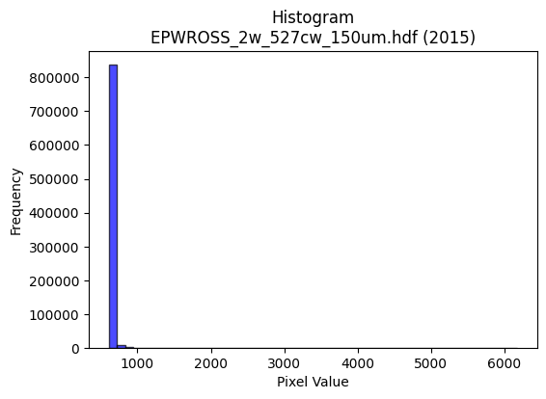
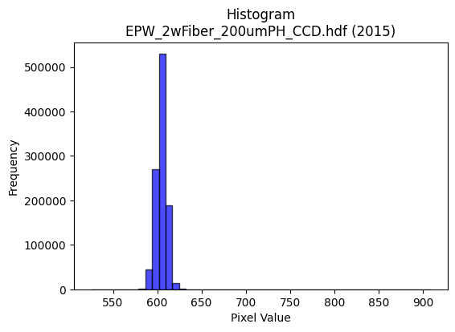
Year | Filename | Category | Histogram
2015 | EPWROSS_2w_527cw_150um.hdf | epw ross | b'\x89PNG\r\n\x1a\n\x00\x00\x00\rIHDR\x00\x00\x026\x00\x00\x01\x9e\x08\x06\x00\x00\x00\x87\x11K+\x00\x00\x009tEXtSoftware\x00Matplotlib version3.9.1, https://matplotlib.org/\xd3\x19\xee!\x00\x00\x00\tpHYs\x00\x00\x0fa\x00\x00\x0fa\x01\xa8?\xa7i\x00\x00b\xf7IDATx\x9c\xed\xddwX\x14W\xfb7\xf0\xef\xd2\x96\xa2KSX\x89\x8a\xd8\xa3X1"\x06L\x88\x044hby\x8c]TL\xa2b\xc5\xa8\xf1IbI\x11KL0\xb1%1\x91\xd8\x95<\xb1\xc4\x8e\xd8\x95X\xb07\x144b[\xd4(\xbb\x88R\xdc=\xef\x1f\xbe\xcc\x8fqQ\x16DW7\xdf\xcfu\xcd\xa5{\xce=g\xee\x1dd\xf7v\xe6\xcc\x8cB\x08!@DDDd\x01\xac\xcc\x9d\x00\x11\x11\x11QYaaCDDD\x16\x83\x85\r\x11\x11\x11Y\x0c\x166DDDd1X\xd8\x10\x11\x11\x91\xc5`aCDDD\x16\x83\x85\r\x11\x11\x11Y\x0c\x166DDDd1X\xd8\x10\x11\x11\x91\xc5`aCD/\xa4j\xd5\xaa\xa1o\xdf\xbe\xe6N\x83\x88^2,l\x88\xe8\xb9\x88\x8b\x8b\x83B\xa1\xc0\xa1C\x87\x8a\xec\x7f\xf3\xcd7\xe1\xeb\xeb\xfbT\xdb\xd8\xb0a\x03&N\x9c\xf8Tc\x10\xd1\xcb\x8d\x85\r\x11\xbd\x90RRR\xf0\xf3\xcf?\x97h\x9d\r\x1b6`\xd2\xa4I\xcf(#"z\x19\xb0\xb0!\xa2\x17\x92R\xa9\x84\xad\xad\xad\xb9\xd3(\x91\xec\xecls\xa7@\xf4\xaf\xc7\xc2\x86\x88^H\x8f\xce\xb1\xc9\xcf\xcf\xc7\xa4I\x93P\xabV-\xd8\xdb\xdb\xc3\xdd\xdd\x1d\x81\x81\x81HHH\x00\x00\xf4\xed\xdb\x17\xb3g\xcf\x06\x00(\x14\ni)\x90\x9d\x9d\x8dQ\xa3F\xa1J\x95*P*\x95\xa8S\xa7\x0e\xbe\xf9\xe6\x1b\x08!d\xdb\xbd\x7f\xff>\x86\r\x1b\x86\n\x15*\xa0|\xf9\xf2x\xf7\xddwq\xf5\xeaU(\x14\n\xd9i\xae\x89\x13\'B\xa1P\xe0\xf4\xe9\xd3\xe8\xd1\xa3\x07\\]]\x11\x18\x18\x08\x008~\xfc8\xfa\xf6\xed\x8b\xea\xd5\xab\xc3\xde\xde\x1ej\xb5\x1a\xfd\xfb\xf7\xc7?\xff\xfc#\xdbV\xc1\x18\xe7\xce\x9dC\xaf^\xbd\xe0\xec\xec\x8c\x8a\x15+\xe2\xf3\xcf?\x87\x10\x02\x97/_\xc6{\xef\xbd\x07\x95J\x05\xb5Z\x8d\x193f\x94\xe5.&\xb2H6\xe6N\x80\x88\xfe]\xb4Z-n\xdd\xbae\xd4\x9e\x9f\x9f\xff\xc4\xf5&N\x9c\x88\x98\x98\x18\x0c\x180\x00\xcd\x9b7\x87N\xa7\xc3\xa1C\x87p\xf8\xf0a\xbc\xfd\xf6\xdb\xf8\xe8\xa3\x8fp\xed\xda5$$$`\xd1\xa2E\xb2u\x85\x10x\xf7\xddw\xb1}\xfbvDFF\xa2q\xe3\xc6\xd8\xbcy3F\x8f\x1e\x8d\xabW\xaf\xe2\xbb\xef\xbe\x93b\xfb\xf6\xed\x8b\x95+W\xa2w\xef\xdeh\xd
2015 | EPW_2wFiber_200umPH_CCD.hdf | epw ccd | b'\x89PNG\r\n\x1a\n\x00\x00\x00\rIHDR\x00\x00\x026\x00\x00\x01\x9e\x08\x06\x00\x00\x00\x87\x11K+\x00\x00\x009tEXtSoftware\x00Matplotlib version3.9.1, https://matplotlib.org/\xd3\x19\xee!\x00\x00\x00\tpHYs\x00\x00\x0fa\x00\x00\x0fa\x01\xa8?\xa7i\x00\x00T\x89IDATx\x9c\xed\xddy|Lg\xfb?\xf0\xcfd_\'\x91E"\x95D\xec\r\xb1EET\xb4H\x13\x84j\xa9Z\x82\x84hKc\x89\xa0\xaa\xf5\x08\xba\xf0\xd0%\xfa\xd8\xda*\xa1(\xf2\xd4CkOc\'\xb5D\xed\x15\x84J\x90D\x84d\x08\xd9\xef\xdf\x1f~s\xbe\x193\x91\xc9\x08\x93\x8c\xcf\xfb\xf5\x9a\x17s\xdf\xd7\x9cs\xdd\xb3^9\xe7>\xe7\xc8\x84\x10\x02DDDD\x06\xc0H\xdf\t\x10\x11\x11\x11U\x17\x166DDDd0X\xd8\x10\x11\x11\x91\xc1`aCDDD\x06\x83\x85\r\x11\x11\x11\x19\x0c\x166DDDd0X\xd8\x10\x11\x11\x91\xc1`aCDDD\x06\x83\x85\r\x11\x11\x11\x19\x0c\x166DT#5h\xd0\x00\xe1\xe1\xe1\xfaN\x83\x88j\x19\x166D\xf4\\\xc4\xc5\xc5A&\x93\xe1\xf8\xf1\xe3\x1a\xfb_\x7f\xfdu\xb4l\xd9\xf2\xa9\xd6\xb1m\xdb6\xcc\x9c9\xf3\xa9\x96AD\xb5\x1b\x0b\x1b"\xaa\x91RRR\xf0\xe3\x8f?V\xe91\xdb\xb6m\xc3\xacY\xb3\x9eQFDT\x1b\xb0\xb0!\xa2\x1a\xc9\xdc\xdc\x1c\xa6\xa6\xa6\xfaN\xa3J\xf2\xf3\xf3\xf5\x9d\x02\xd1\x0b\x8f\x85\r\x11\xd5H\x8f\xcf\xb1)..\xc6\xacY\xb3\xd0\xa4I\x13XXX\xc0\xd1\xd1\x11\x9d;wFBB\x02\x00 <<\x1c\x8b\x16-\x02\x00\xc8d2\xe9\xa6\x94\x9f\x9f\x8fI\x93&\xc1\xdd\xdd\x1d\xe6\xe6\xe6h\xd6\xac\x19\xbe\xfa\xea+\x08!T\xd6\xfb\xf0\xe1C\x8c\x1f?\x1eNNN\xb0\xb5\xb5\xc5\x9bo\xbe\x89\x1b7n@&\x93\xa9\xec\xe6\x9a9s&d2\x19\xce\x9f?\x8f!C\x86\xa0N\x9d:\xe8\xdc\xb93\x00\xe0\xf4\xe9\xd3\x08\x0f\x0fG\xc3\x86\raaa\x01WWW\x8c\x1c9\x12999*\xebR.\xe3\xe2\xc5\x8b\x18:t(\xec\xec\xec\xe0\xec\xec\x8c\x7f\xfd\xeb_\x10B ==\x1d}\xfb\xf6\x85\\.\x87\xab\xab+\xbe\xfe\xfa\xeb\xea|\x8a\x89\x0c\x92\x89\xbe\x13 \xa2\x17K^^\x1en\xdf\xbe\xad\xd6^\\\\\xfc\xc4\xc7\xcd\x9c9\x13s\xe6\xcc\xc1\xa8Q\xa3\xd0\xa1C\x07(\x14\n\x1c?~\x1c\'N\x9c\xc0\x1bo\xbc\x81\x0f>\xf8\x007o\xdeDBB\x02~\xfe\xf9g\x95\xc7\n!\xf0\xe6\x9bob\xcf\x9e=\x88\x88\x88@\x9b6m\xb0s\xe7NL\x992\x057n\xdc\xc0\xb7\xdf~+\xc5\x86\x87\x87c\xc3\x86\r\x186l\x18:v\xec\x88}\xfb\xf6!$$
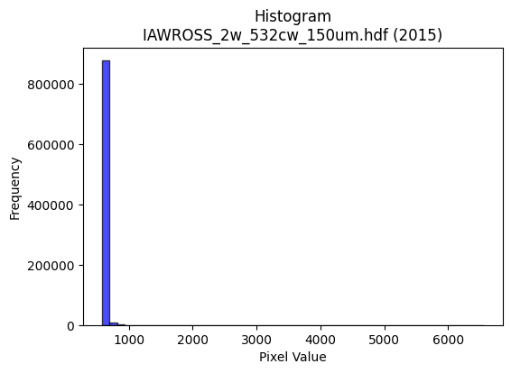
2015 | IAWROSS_2w_532cw_150um.hdf | iaw ross | b'\x89PNG\r\n\x1a\n\x00\x00\x00\rIHDR\x00\x00\x026\x00\x00\x01\x9e\x08\x06\x00\x00\x00\x87\x11K+\x00\x00\x009tEXtSoftware\x00Matplotlib version3.9.1, https://matplotlib.org/\xd3\x19\xee!\x00\x00\x00\tpHYs\x00\x00\x0fa\x00\x00\x0fa\x01\xa8?\xa7i\x00\x00R\xa6IDATx\x9c\xed\xddwxM\xf7\x1f\x07\xf0\xf7\xcd^\xb2\x90\xdc\xa4"F\x82\x123!\xa2\tU!H\xa9\xbd\x82 v\xcc(\xea\xa75Z\x15\xa3f\x11\xca\x8f\xd0\x9a\xf9UK\xed4\x14%V\x88-\xc4\x8a\x15+2\x91u\xbf\xbf?<9\x8f\xe3&2\x84p\xbc_\xcfs\x9f\xf6~\xbf\x9f{\xce\xe7\x1e\x91\xfbv\xd6U\t!\x04\x88\x88\x88\x88\x14@\xa7\xa4\x1b """*.\x0c6DDD\xa4\x18\x0c6DDD\xa4\x18\x0c6DDD\xa4\x18\x0c6DDD\xa4\x18\x0c6DDD\xa4\x18\x0c6DDD\xa4\x18\x0c6DDD\xa4\x18\x0c6DDD\xa4\x18\x0c6D\xf4^\xaaP\xa1\x02\xfa\xf4\xe9S\xd2m\x10\xd1\x07\x86\xc1\x86\x88\xde\x89\xd0\xd0P\xa8T*\x9c8q"\xd7\xf9\xcf?\xff\x1c...o\xb4\x8e\x1d;v`\xca\x94)o\xb4\x0c"\xfa\xb01\xd8\x10\xd1{)&&\x06\xcb\x97//\xd4kv\xec\xd8\x81\xa9S\xa7\xbe\xa5\x8e\x88\xe8C\xc0`CD\xef%CCC\xe8\xeb\xeb\x97t\x1b\x85\x92\x96\x96V\xd2-\x10}\xf4\x18l\x88\xe8\xbd\xf4\xea96\x99\x99\x99\x98:u*\x9c\x9d\x9dadd\x84\xd2\xa5K\xc3\xd3\xd3\x13\xe1\xe1\xe1\x00\x80>}\xfa`\xf1\xe2\xc5\x00\x00\x95J%=r\xa4\xa5\xa5a\xcc\x981ppp\x80\xa1\xa1!\xaaV\xad\x8a\x9f~\xfa\tB\x08\xd9z\x9f={\x86\x11#F\xa0L\x992(U\xaa\x14\xda\xb6m\x8b;w\xee@\xa5R\xc9\x0esM\x992\x05*\x95\n\x17.\\@\x8f\x1e=`ee\x05OOO\x00\xc0\x993g\xd0\xa7O\x1fT\xaaT\tFFFP\xab\xd5\xe8\xd7\xaf\x1f\x1e?~,[W\xce2._\xbe\x8c\x9e={\xc2\xc2\xc2\x02e\xcb\x96\xc5w\xdf}\x07!\x04n\xdd\xba\x85\xaf\xbe\xfa\n\xe6\xe6\xe6P\xab\xd5\x983gNqnb"E\xd2+\xe9\x06\x88\xe8\xe3\x92\x94\x94\x84G\x8f\x1ei\x8dgff\xbe\xf6uS\xa6LApp0\xfa\xf7\xef\x8f\x06\r\x1a 99\x19\'N\x9c\xc0\xc9\x93\'\xd1\xbcys\x0c\x1a4\x08w\xef\xdeExx8~\xfd\xf5W\xd9k\x85\x10h\xdb\xb6-\xf6\xed\xdb\x87\x80\x80\x00\xd4\xa9S\x07\xbbw\xef\xc6\xd8\xb1cq\xe7\xce\x1d\xcc\x9b7O\xaa\xed\xd3\xa7\x0f6m\xda\x84^\xbdz\xa1a\xc3\x86\xd8\xbf\x7f?|}}\xf3\xec\xabs\xe7\xcepvv\xc6\xf4\xe9\xd3\xa5\x90\x14\x1e\x1e\x8ek\xd7\xae\xa1o\xdf\xbeP\xab\xd58\x7f\xfe<~\xf9\xe5\x
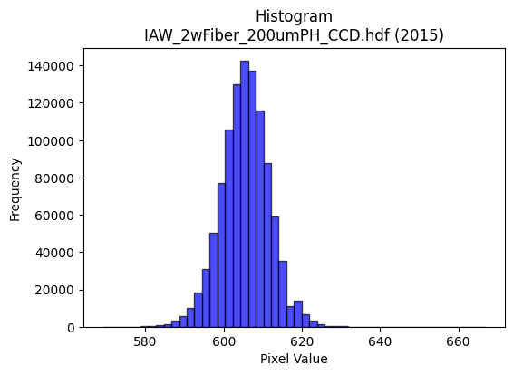
2015 | IAW_2wFiber_200umPH_CCD.hdf | iaw ccd | b'\x89PNG\r\n\x1a\n\x00\x00\x00\rIHDR\x00\x00\x026\x00\x00\x01\x9e\x08\x06\x00\x00\x00\x87\x11K+\x00\x00\x009tEXtSoftware\x00Matplotlib version3.9.1, https://matplotlib.org/\xd3\x19\xee!\x00\x00\x00\tpHYs\x00\x00\x0fa\x00\x00\x0fa\x01\xa8?\xa7i\x00\x00_\xa7IDATx\x9c\xed\xdd{\\\xce\xf7\xff?\xf0\xc7U\xe9\xba\x12\x95\xa2\xd2$!\xc7\x1cF$\xca\x98&c\xa69\x13b\x8d\xd94\xc7a6"\x87\xb1,\xa7\xcd4\xdbd\xb6\x1ak\xcc\xcc\x88\x86M\xa3\x85hN[rJ\x0e\xa5O\xa7K\xd1\xe1\xaa\xd7\xef\x0f\xbf\xeb\xfdu\xb9\xae\x8eJ\xb9<\xee\xb7\xdb\xfb\xb6]\xaf\xd7\xf3\xfd~?\xdf/\x97<{\xbf_\xef\xf7[&\x84\x10 """\xd2\x03\x065\x9d\x00\x11\x11\x11QUaaCDDDz\x83\x85\r\x11\x11\x11\xe9\r\x166DDD\xa47X\xd8\x10\x11\x11\x91\xde`aCDDDz\x83\x85\r\x11\x11\x11\xe9\r\x166DDD\xa47X\xd8\x10\x11\x11\x91\xde`aCD\xb5R\xb3f\xcd0q\xe2\xc4\x9aN\x83\x88\x9e1,l\x88\xe8\xa9\xd8\xbau+d2\x19N\x9d:\xa5\xb3\xbfO\x9f>pvv~\xa2}\xec\xdb\xb7\x0fK\x96,y\xa2m\x10\xd1\xb3\x8d\x85\r\x11\xd5J\t\t\t\xf8\xea\xab\xaf*\xb4\xce\xbe}\xfb\x10\x18\x18XM\x19\x11\xd1\xb3\x80\x85\r\x11\xd5Jr\xb9\x1cu\xea\xd4\xa9\xe94*$77\xb7\xa6S z\xee\xb1\xb0!\xa2Z\xe9\xf196\x85\x85\x85\x08\x0c\x0c\x84\x93\x93\x13\x14\n\x05\xac\xac\xac\xe0\xee\xee\x8e\xa8\xa8(\x00\xc0\xc4\x89\x13\xb1q\xe3F\x00\x80L&\x93\x16\xb5\xdc\xdc\\\xcc\x993\x07\xf6\xf6\xf6\x90\xcb\xe5h\xdd\xba5>\xfd\xf4S\x08!4\xf6\xfb\xe0\xc1\x03L\x9f>\x1d\r\x1b6D\xfd\xfa\xf5\xf1\xfa\xeb\xaf\xe3\xd6\xad[\x90\xc9d\x1a\x97\xb9\x96,Y\x02\x99L\x86\x8b\x17/b\xec\xd8\xb1h\xd0\xa0\x01\xdc\xdd\xdd\x01\x00g\xcf\x9e\xc5\xc4\x89\x13\xd1\xbcys(\x14\n\xd8\xda\xda\xe2\xcd7\xdfDzz\xba\xc6\xbe\xd4\xdb\xb8t\xe9\x12\xc6\x8d\x1b\x07sss4j\xd4\x08\x8b\x16-\x82\x10\x02\xc9\xc9\xc9\x182d\x08\xcc\xcc\xcc`kk\x8b\xe0\xe0\xe0\xaa\x1cb"\xbddT\xd3\t\x10\xd1\xf3%;;\x1b\xff\xfb\xdf\xff\xb4\xda\x0b\x0b\x0bK]o\xc9\x92%X\xb9r%\xdez\xeb-t\xef\xde\x1dJ\xa5\x12\xa7N\x9d\xc2\xe9\xd3\xa7\xf1\xca+\xaf\xe0\xed\xb7\xdf\xc6\xed\xdb\xb7\x11\x15\x15\x85\xef\xbe\xfbNc]!\x04^\x7f\xfdu\x1c9r\x04~~~\xe8\xdc\xb93\x0e\x1c8\x80\xb9s\xe7\xe2\xd6\xad[X\xbbv\xad\x14;q
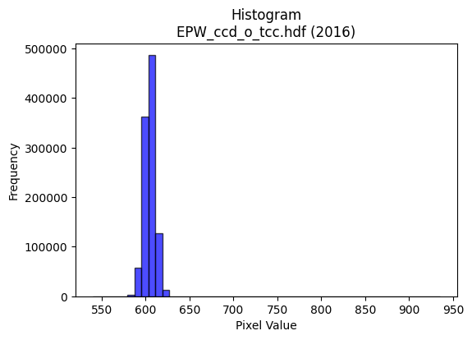
2016 | EPW_ccd_o_tcc.hdf | epw ccd | b'\x89PNG\r\n\x1a\n\x00\x00\x00\rIHDR\x00\x00\x02?\x00\x00\x01\x9e\x08\x06\x00\x00\x00{\x04`\xe1\x00\x00\x009tEXtSoftware\x00Matplotlib version3.9.1, https://matplotlib.org/\xd3\x19\xee!\x00\x00\x00\tpHYs\x00\x00\x0fa\x00\x00\x0fa\x01\xa8?\xa7i\x00\x00N\xe0IDATx\x9c\xed\xddyX\x94\xe5\xfe?\xf0\xf7\x800\x8c\xc8\x80\xb2\x8a\x0b\x02n!\x8a["\xe6\x12I\xa0R\xb9\x1d\x974E\xc5J\xc3\x15\x972;"Z\xe1\xd1Sj\xc7\xadM\xd1r\xe5{:Z.(\xe1R*\xb9`\xa8\xa9\x91\xa2\x89\x1b\x8b\x0b\x0c\xa2l3\xf7\xef\x0f/\x9e\x1f\x8f\x80\x0c\x88,>\xef\xd7u\xcdU\xf3\xdc\x9f\xb9\xe7s3L\xbc{\x96\x19\x95\x10B\x80\x88\x88\x88H!L\xaa\xbb\x01"""\xa2\xaa\xc4\xf0CDDD\x8a\xc2\xf0CDDD\x8a\xc2\xf0CDDD\x8a\xc2\xf0CDDD\x8a\xc2\xf0CDDD\x8a\xc2\xf0CDDD\x8a\xc2\xf0CDDD\x8a\xc2\xf0CDDD\x8a\xc2\xf0CD5R\xb3f\xcd0f\xcc\x98\xean\x83\x88\x9eC\x0c?DT%"##\xa1R\xa9p\xf2\xe4\xc9\x12\xc7_~\xf9exzz>\xd5s\xec\xde\xbd\x1b\xf3\xe7\xcf\x7f\xaa9\x88\xe8\xf9\xc7\xf0CD5Rbb"\xbe\xfe\xfa\xebr=f\xf7\xee\xdd\x08\x0f\x0f\x7fF\x1d\x11\xd1\xf3\x82\xe1\x87\x88j$\xb5Z\r33\xb3\xean\xa3\\\xb2\xb3\xb3\xab\xbb\x05"2\x02\xc3\x0f\x11\xd5H\x8f\x9f\xf3\x93\x9f\x9f\x8f\xf0\xf0p\xb4h\xd1\x02\x16\x16\x16\xb0\xb5\xb5E\xf7\xee\xdd\x11\x13\x13\x03\x00\x183f\x0cV\xae\\\t\x00P\xa9T\xd2\xadPvv6f\xcc\x98\x81&M\x9a@\xadV\xa3U\xabV\xf8\xf7\xbf\xff\r!\x84\xecy\x1f>|\x88)S\xa6\xc0\xce\xce\x0eVVVx\xe3\x8d7p\xe3\xc6\r\xa8T*\xd9!\xb5\xf9\xf3\xe7C\xa5R\xe1\xfc\xf9\xf3\x181b\x04\xea\xd7\xaf\x8f\xee\xdd\xbb\x03\x00\xce\x9c9\x831c\xc6\xc0\xcd\xcd\r\x16\x16\x16prr\xc2\xb8q\xe3p\xe7\xce\x1d\xd9s\x15\xce\xf1\xd7_\x7f\xe1\xad\xb7\xde\x82\xb5\xb55\xec\xed\xed\xf1\xcf\x7f\xfe\x13B\x08\\\xbbv\r\xfd\xfb\xf7\x87V\xab\x85\x93\x93\x13>\xfb\xec\xb3\xca\xfc\x11\x13)V\x9d\xean\x80\x88\x94%33\x13\xb7o\xdf.\xb6=??\xff\x89\x8f\x9b?\x7f>"""0~\xfcxt\xe9\xd2\x05:\x9d\x0e\'O\x9e\xc4\xa9S\xa7\xf0\xea\xab\xaf\xe2\xddw\xdf\xc5\xcd\x9b7\x11\x13\x13\x83\xef\xbe\xfbN\xf6X!\x04\xdex\xe3\r\x1c8p\x00\xc1\xc1\xc1h\xdf\xbe=\xf6\xee\xdd\x8bY\xb3f\xe1\xc6\x8d\x1bX\xbat\xa9T;f\xcc\x18l\xdb\xb6\r\xa3F\x8dB\xd7\xae
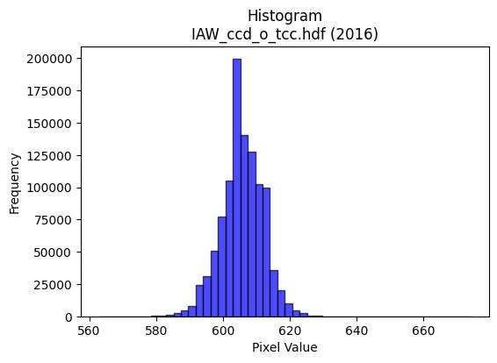
2016 | IAW_ccd_o_tcc.hdf | iaw ccd | b'\x89PNG\r\n\x1a\n\x00\x00\x00\rIHDR\x00\x00\x026\x00\x00\x01\x9e\x08\x06\x00\x00\x00\x87\x11K+\x00\x00\x009tEXtSoftware\x00Matplotlib version3.9.1, https://matplotlib.org/\xd3\x19\xee!\x00\x00\x00\tpHYs\x00\x00\x0fa\x00\x00\x0fa\x01\xa8?\xa7i\x00\x00\\\xbfIDATx\x9c\xed\xdd\x7f\\N\xf7\xff?\xf0\xc7\xd5\x8f\xeb\xea\x07W\x11u\xd5[\x92\xfcV~\x93\x0cc\x9a\xa2\xcf\xc6\x98\xf9\xadh\x8c\x15S\x86yk)\xbc\x971\xc4\x98\xde\xfb\xa1\xd8\x18\xf3\xde\xdemo\xacI\xe6w\x98h\x86iIbTzG]\nW?\xae\xf3\xfdc\xdf\xce\xdbq]\xfd\x14W.\x8f\xfb\xedvno\xe7\xf5z\x9es\x9e\xe7\xf5\xcez:\xe7u\xce\x91\t\x82 \x80\x88\x88\x88\xc8\x08\x98\x18:\x01"""\xa2\xfa\xc2\xc2\x86\x88\x88\x88\x8c\x06\x0b\x1b"""2\x1a,l\x88\x88\x88\xc8h\xb0\xb0!"""\xa3\xc1\xc2\x86\x88\x88\x88\x8c\x06\x0b\x1b"""2\x1a,l\x88\x88\x88\xc8h\xb0\xb0!"""\xa3\xc1\xc2\x86\x88\x1a\xa4V\xadZ! \xc0\xd0i\x10\xd13\x86\x85\r\x11=\x15qqq\x90\xc9d8}\xfa\xb4\xde\xfeA\x83\x06\xc1\xdd\xdd\xfd\xb1\x8e\xb1w\xef^DDD<\xd6>\x88\xe8\xd9\xc6\xc2\x86\x88\x1a\xa4\xb4\xb44|\xf6\xd9g\xb5\xdaf\xef\xde\xbd\x88\x8c\x8c|B\x19\x11\xd1\xb3\x80\x85\r\x115H\n\x85\x02\xe6\xe6\xe6\x86N\xa3V\x8a\x8b\x8b\r\x9d\x02\xd1s\x8f\x85\r\x115H\x8f\xce\xb1)--Edd$\xda\xb6m\x0b\x0b\x0b\x0b\xd8\xd9\xd9\xa1\x7f\xff\xfeHLL\x04\x00\x04\x04\x04`\xe3\xc6\x8d\x00\x00\x99L&.\x15\x8a\x8b\x8b1o\xde<8;;C\xa1P\xa0}\xfb\xf6\xf8\xe8\xa3\x8f \x08\x82\xe4\xb8\xf7\xef\xdf\xc7\x9c9s\xd0\xacY34n\xdc\x18\xaf\xbe\xfa*n\xdc\xb8\x01\x99L&\xb9\xcd\x15\x11\x11\x01\x99L\x86\x8b\x17/b\xc2\x84\th\xd2\xa4\t\xfa\xf7\xef\x0f\x008w\xee\x1c\x02\x02\x02\xd0\xbaukXXX@\xa5Ra\xda\xb4i\xc8\xcf\xcf\x97\x1c\xabb\x1f\x7f\xfc\xf1\x07&M\x9a\x04\x1b\x1b\x1b4o\xde\x1c\xef\xbf\xff>\x04A\xc0\xf5\xeb\xd71b\xc4\x08(\x95J\xa8T*\xac^\xbd\xba>\x87\x98\xc8(\x99\x19:\x01"z\xbe\x14\x16\x16\xe2\xbf\xff\xfd\xafN{iii\x95\xdbEDD **\no\xbe\xf9&\xfa\xf4\xe9\x03\xb5Z\x8d\xd3\xa7O\xe3\xcc\x993x\xf9\xe5\x97\xf1\xd6[o\xe1\xe6\xcd\x9bHLL\xc4\x97_~)\xd9V\x10\x04\xbc\xfa\xea\xab\xf8\xf9\xe7\x9f\x11\x18\x18\x88n\xdd\xba\xe1\xa7\x9f~\xc2\xfc\xf9\xf3q\xe3\x
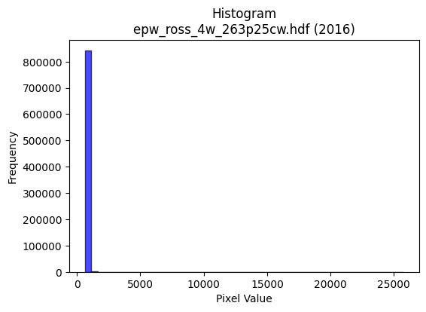
2016 | epw_ross_4w_263p25cw.hdf | epw ross | b'\x89PNG\r\n\x1a\n\x00\x00\x00\rIHDR\x00\x00\x026\x00\x00\x01\x9e\x08\x06\x00\x00\x00\x87\x11K+\x00\x00\x009tEXtSoftware\x00Matplotlib version3.9.1, https://matplotlib.org/\xd3\x19\xee!\x00\x00\x00\tpHYs\x00\x00\x0fa\x00\x00\x0fa\x01\xa8?\xa7i\x00\x00`]IDATx\x9c\xed\xddw\\S\xd7\x1f7\xf0O@\x12\x86\x86\xa5\x10\xa9\x88(\x8e*N,H]\xa5\xa2\xd1\xe2\xb6\xd6Z\x07*\xceB\xabb\xb5\xb5\xc3\xf5\xb3\xc5Q\x15[W[[\xe8p\xd2\xa7S\\\x88uS\x07\xee\x85B\xadX5\xa0"\tR\x05$\xe7\xf9\xc3\x87\xfbx\rJD4\x9a~\xde\xaf\xd7}\xd5\x9c\xf3\xbd\xe7~s\x08\xe4\xdb{\xcfM\x14B\x08\x01""""+`c\xe9\x04\x88\x88\x88\x88*\n\x0b\x1b"""\xb2\x1a,l\x88\x88\x88\xc8j\xb0\xb0!"""\xab\xc1\xc2\x86\x88\x88\x88\xac\x06\x0b\x1b"""\xb2\x1a,l\x88\x88\x88\xc8j\xb0\xb0!"""\xab\xc1\xc2\x86\x88\x88\x88\xac\x06\x0b\x1b"z*\xd5\xaaU\x0bC\x86\x0c\xb1t\x1aD\xf4\x8caaCDOD||<\x14\n\x05\x0e\x1c8Pj\xffK/\xbd\x04\x7f\x7f\xffG:\xc6\xfa\xf5\xeb1m\xda\xb4G\x1a\x83\x88\x9em,l\x88\xe8\xa9\x94\x96\x96\x86\xaf\xbe\xfa\xea\xa1\xf6Y\xbf~=\xa6O\x9f\xfe\x982"\xa2g\x01\x0b\x1b"z*\xa9T*\xd8\xd9\xd9Y:\x8d\x87\x92\x9f\x9fo\xe9\x14\x88\xfe\xf3X\xd8\x10\xd1S\xe9\xde56EEE\x98>}:\xea\xd6\xad\x0b{{{\xb8\xbb\xbb\xa3M\x9b6HJJ\x02\x00\x0c\x192\x04\x8b\x17/\x06\x00(\x14\ni+\x91\x9f\x9f\x8f\t\x13&\xc0\xdb\xdb\x1b*\x95\n\xf5\xeb\xd7\xc7\xa7\x9f~\n!\x84\xec\xb87o\xde\xc4\xdbo\xbf\x8d\xaaU\xab\xa2J\x95*\xe8\xde\xbd;.^\xbc\x08\x85B!\xbb\xcc5m\xda4(\x14\n\x9c<y\x12o\xbc\xf1\x06\\]]\xd1\xa6M\x1b\x00\xc0\xd1\xa3G1d\xc8\x10\xd4\xae]\x1b\xf6\xf6\xf6\xd0h4\x186l\x18\xae]\xbb&;V\xc9\x18g\xce\x9c\xc1\xc0\x81\x03\xe1\xec\xec\x8cj\xd5\xaa\xe1\xa3\x8f>\x82\x10\x02\x17.\\@\x8f\x1e=\xa0V\xab\xa1\xd1h0o\xde\xbc\x8a\x9cb"\xabT\xc9\xd2\t\x10\xd1\x7f\x8b^\xaf\xc7\xd5\xabWM\xda\x8b\x8a\x8a\x1e\xb8\xdf\xb4i\xd3\x10\x13\x13\x83\xe1\xc3\x87#00\x10\x06\x83\x01\x07\x0e\x1c\xc0\xc1\x83\x07\xd1\xb1cG\x8c\x1a5\n\x97.]BRR\x12\xbe\xff\xfe{\xd9\xbeB\x08t\xef\xde\x1d\x7f\xfc\xf1\x07"""\xd0\xacY3l\xda\xb4\t\x13\'N\xc4\xc5\x8b\x17\xb1`\xc1\x02)v\xc8\x90!X\xbbv-\x06\r\x1a\x84V\xadZa\xfb\xf6\xed\x08
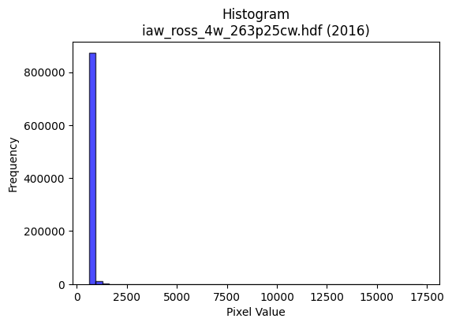
2016 | iaw_ross_4w_263p25cw.hdf | iaw ross | b'\x89PNG\r\n\x1a\n\x00\x00\x00\rIHDR\x00\x00\x02=\x00\x00\x01\x9e\x08\x06\x00\x00\x00\x7f\xf1\xb0\xdc\x00\x00\x009tEXtSoftware\x00Matplotlib version3.9.1, https://matplotlib.org/\xd3\x19\xee!\x00\x00\x00\tpHYs\x00\x00\x0fa\x00\x00\x0fa\x01\xa8?\xa7i\x00\x00R.IDATx\x9c\xed\xddgX\x14\xe7\xfb>\xfcsAv)\xba4\x05D\x11\xbbF\xc1\x86\x11\x89bEA\xb1\x1bc\x17\x15k0\x16\x8c-\x895F,_{O\xa2`\xaf?\x13\x8d\x1dQc#\x1a\x89\xbd\xa0`\xc1D\xc1JU\x01\xd9\xfby\xe1\x9fy\x1c\x17\x11p\x15t\xce\xcfq\xec\xa1\xdc\xf7\xb53\xd7\xcc \x9c\xce\xce\xec\xaa\x84\x10\x02DDDD\x9f8\xa3\xfcn\x80\x88\x88\x88\xe8C`\xe8!"""E`\xe8!"""E`\xe8!"""E`\xe8!"""E`\xe8!"""E`\xe8!"""E`\xe8!"""E`\xe8!"""E`\xe8!\xa2\x02\xa9t\xe9\xd2\xe8\xdd\xbbw~\xb7AD\x9f\x10\x86\x1e"\xfa BBB\xa0R\xa9p\xfa\xf4\xe9,\xe7\x1b5j\x04\x17\x17\x97wZ\xc7\xee\xdd\xbb1i\xd2\xa4wZ\x06\x11}\xba\x18z\x88\xa8@\x8a\x8c\x8c\xc4/\xbf\xfc\x92\xab\xe7\xec\xde\xbd\x1b\x93\'O~O\x1d\x11\xd1\xc7\x8e\xa1\x87\x88\n$\x8dF\x03\x13\x13\x93\xfcn#WRRR\xf2\xbb\x05"\xca\x06C\x0f\x11\x15H\xaf_\xd3\x93\x9e\x9e\x8e\xc9\x93\'\xa3B\x85\n055\x85\xad\xad-\xea\xd7\xaf\x8f\xd0\xd0P\x00@\xef\xde\xbd\xb1x\xf1b\x00\x80J\xa5\x92\x1e\x99RRR0r\xe4H899A\xa3\xd1\xa0R\xa5J\xf8\xdf\xff\xfe\x07!\x84l\xbd\xcf\x9e=\xc3\xd0\xa1CQ\xb4hQ\x14)R\x04m\xda\xb4\xc1\x7f\xff\xfd\x07\x95J%{\xe9l\xd2\xa4IP\xa9T\xb8|\xf92\xbau\xeb\x06kkk\xd4\xaf_\x1f\x00p\xfe\xfcy\xf4\xee\xdd\x1be\xcb\x96\x85\xa9\xa9)\x1c\x1c\x1c\xd0\xb7o_<z\xf4H\xb6\xae\xcce\\\xbbv\r=z\xf4\x80\xa5\xa5%\x8a\x15+\x86\xf1\xe3\xc7C\x08\x81;w\xee\xa0m\xdb\xb6\xd0j\xb5ppp\xc0\xec\xd9\xb3\r\xb9\x8b\x89\x14\xa7P~7@D\xca\x92\x90\x90\x80\x87\x0f\x1f\xea\x8d\xa7\xa7\xa7g\xfb\xbcI\x93&!((\x08\xfd\xfa\xf5C\x9d:u\x90\x98\x98\x88\xd3\xa7O\xe3\x9f\x7f\xfeA\xb3f\xcd0p\xe0@\xdc\xbd{\x17\xa1\xa1\xa1X\xb3f\x8d\xec\xb9B\x08\xb4i\xd3\x06\x87\x0e\x1d\x82\xbf\xbf?j\xd4\xa8\x81}\xfb\xf6a\xd4\xa8Q\xf8\xef\xbf\xff0w\xee\\\xa9\xb6w\xef\xde\xd8\xbcy3z\xf6\xec\x89\xbau\xeb\xe2\xcf?\xff\x84\xaf\xaf\xef\x1b\xfb\xea\xd4\xa9\x13*T\xa8\x80i\xd3\xa6I\x01*44\x147n\xdc@\x
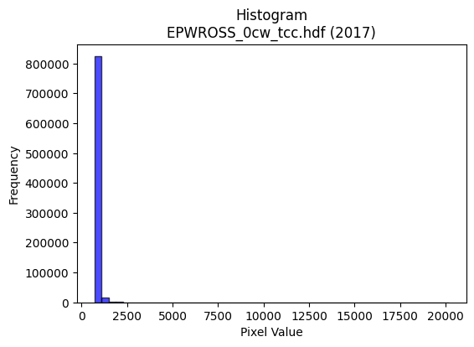
2017 | EPWROSS_0cw_tcc.hdf | epw ross | b'\x89PNG\r\n\x1a\n\x00\x00\x00\rIHDR\x00\x00\x026\x00\x00\x01\x9e\x08\x06\x00\x00\x00\x87\x11K+\x00\x00\x009tEXtSoftware\x00Matplotlib version3.9.1, https://matplotlib.org/\xd3\x19\xee!\x00\x00\x00\tpHYs\x00\x00\x0fa\x00\x00\x0fa\x01\xa8?\xa7i\x00\x00a\x0cIDATx\x9c\xed\xddy\\Te\xff?\xfe\xd7\x0c\xcb\x80\xe8\xb0) \x81\x88\xb8\xa5\xe0\x86\x81\x14h(\x89\x8a\xa5bfj\x8aJ\x9a\x86&\xe2\x96w\x85K\xde\xe1r\xbbUj\xab\xa0\x95\x1b}\xd2\xcc\x1d1wr\xc1\x1d\x15\x85T\xbc\xd5\x017\x18%\x05d\xae\xdf\x1f\xfe8_\x8e\x832 :8\xf7\xeb\xf9x\x9cG\xceu\xbd\xcfu\xdeg\x8e\xce\xbc;\xe7:g\x14B\x08\x01""""\x13\xa04v\x02DDDDU\x85\x85\r\x11\x11\x11\x99\x0c\x166DDDd2X\xd8\x10\x11\x11\x91\xc9`aCDDD&\x83\x85\r\x11\x11\x11\x99\x0c\x166DDDd2X\xd8\x10\x11\x11\x91\xc9`aCDDD&\x83\x85\r\x11UK\xf5\xeb\xd7\xc7\xe0\xc1\x83\x8d\x9d\x06\x11\xbd`X\xd8\x10\xd1s\x91\x90\x90\x00\x85B\x81\xc3\x87\x0f\x97\xd9\xff\xfa\xeb\xaf\xc3\xdb\xdb\xfb\xa9\xb6\xb1i\xd3&L\x9d:\xf5\xa9\xc6 \xa2\x17\x1b\x0b\x1b"\xaa\x96\xd2\xd3\xd3\xf1\xfd\xf7\xdfWh\x9dM\x9b6a\xda\xb4i\xcf(#"z\x11\xb0\xb0!\xa2jI\xa5R\xc1\xc2\xc2\xc2\xd8iTH~~\xbe\xb1S \xfa\x9f\xc7\xc2\x86\x88\xaa\xa5G\xe7\xd8\x14\x15\x15a\xda\xb4ih\xd4\xa8\x11\xac\xac\xac\xe0\xe8\xe8\x88\xc0\xc0@$%%\x01\x00\x06\x0f\x1e\x8cE\x8b\x16\x01\x00\x14\n\x85\xb4\x94\xc8\xcf\xcf\xc7\xb8q\xe3\xe0\xee\xee\x0e\x95J\x85&M\x9a\xe0?\xff\xf9\x0f\x84\x10\xb2\xed\xde\xbbw\x0f\x1f}\xf4\x11j\xd7\xae\x8dZ\xb5j\xe1\xad\xb7\xde\xc2\x95+W\xa0P(d\x97\xb9\xa6N\x9d\n\x85B\x81\xd3\xa7O\xa3\x7f\xff\xfe\xb0\xb7\xb7G`` \x00\xe0\xc4\x89\x13\x18<x0\x1a4h\x00+++\xb8\xb8\xb8`\xe8\xd0\xa1\xb8y\xf3\xa6l[%c\x9c;w\x0e\xef\xbd\xf7\x1elmmQ\xa7N\x1d|\xf6\xd9g\x10B\xe0\xf2\xe5\xcb\xe8\xd1\xa3\x07\xd4j5\\\\\\0w\xee\xdc\xaa|\x8b\x89L\x92\xb9\xb1\x13 \xa2\xff-yyy\xb8q\xe3\x86^{QQ\xd1\x13\xd7\x9b:u*\xe2\xe2\xe2\xf0\xfe\xfb\xef\xc3\xcf\xcf\x0fZ\xad\x16\x87\x0f\x1f\xc6\x91#G\xf0\xc6\x1bo\xe0\x83\x0f>\xc0\xd5\xabW\x91\x94\x94\x84\x9f~\xfaI\xb6\xae\x10\x02o\xbd\xf5\x16\xfe\xfc\xf3ODFF\xa2U\xabV\xd8\xbau+&L\x98\x80+W\xae`\xfe\xfc\xf9R\x
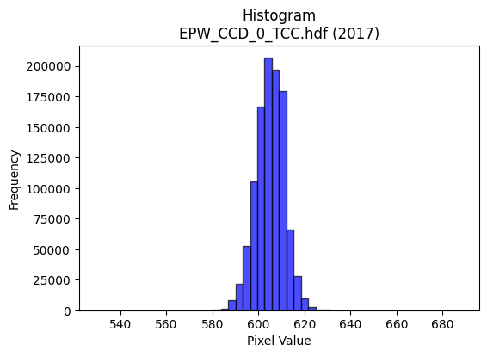
2017 | EPW_CCD_0_TCC.hdf | epw ccd | b'\x89PNG\r\n\x1a\n\x00\x00\x00\rIHDR\x00\x00\x026\x00\x00\x01\x9e\x08\x06\x00\x00\x00\x87\x11K+\x00\x00\x009tEXtSoftware\x00Matplotlib version3.9.1, https://matplotlib.org/\xd3\x19\xee!\x00\x00\x00\tpHYs\x00\x00\x0fa\x00\x00\x0fa\x01\xa8?\xa7i\x00\x00_\xf8IDATx\x9c\xed\xddy\\TU\xff\x07\xf0\xcf\xb0\x0c\x9b\x0c\x88\xc8\x96\x88\xb8/\xe0\xae\x84\xb9&\x01\xc6c\x9af\xee\xa2\xa1\xa6\x81\x1bf\xa6\x19\xae\xa5\xb9b\x89\xf2T*\x9a\x9a\xca\xf33\xf5QC\x11w\xc5\rE\\\x11\x11\xc1\x92QBd\x04e?\xbf?zq\x1f\xc7a\x17\x05\xa6\xcf\xfb\xf5\xba\xaf\x98s\xbes\xee\xf7\x0c\x08\xdf\xee=\xf7^\x99\x10B\x80\x88\x88\x88H\x0b\xe8Tu\x02DDDD\x95\x85\x85\r\x11\x11\x11i\r\x166DDD\xa45X\xd8\x10\x11\x11\x91\xd6`aCDDDZ\x83\x85\r\x11\x11\x11i\r\x166DDD\xa45X\xd8\x10\x11\x11\x91\xd6`aCDDDZ\x83\x85\r\x11UK\r\x1a4\xc0\xe8\xd1\xa3\xab:\r"\xaaaX\xd8\x10\xd1\x1b\x11\x12\x12\x02\x99L\x86\x8b\x17/\x16\xd9\xdf\xb3gO899\xbd\xd2>\x0e\x1c8\x80y\xf3\xe6\xbd\xd2\x18DT\xb3\xb1\xb0!\xa2j)66\x16?\xfd\xf4S\xb9\xdes\xe0\xc0\x01\xcc\x9f?\xff5eDD5\x01\x0b\x1b"\xaa\x96\x0c\x0c\x0c\xa0\xaf\xaf_\xd5i\x94KfffU\xa7@\xf4\x8f\xc7\xc2\x86\x88\xaa\xa5\x97\xd7\xd8\xe4\xe6\xe6b\xfe\xfc\xf9h\xd2\xa4\t\x0c\r\rQ\xa7N\x1dt\xed\xda\x15\xe1\xe1\xe1\x00\x80\xd1\xa3G#((\x08\x00 \x93\xc9\xa4\xadPff&\xa6O\x9f\x0e{{{\x18\x18\x18\xa0Y\xb3fX\xbe|9\x84\x10j\xfb}\xfe\xfc9&O\x9e\x0cKKK\x98\x9a\x9a\xe2\x83\x0f>\xc0\x9f\x7f\xfe\t\x99L\xa6v\x9ak\xde\xbcy\x90\xc9d\xb8q\xe3\x06\x86\r\x1b\x86\xda\xb5k\xa3k\xd7\xae\x00\x80\x98\x98\x18\x8c\x1e=\x1a\r\x1b6\x84\xa1\xa1!lll\xf0\xc9\'\x9f 55Um_\x85c\xdc\xbe}\x1b#F\x8c\x80\x99\x99\x19\xea\xd6\xad\x8b\xaf\xbf\xfe\x1aB\x08\xdc\xbf\x7f\x1f\xfd\xfa\xf5\x83B\xa1\x80\x8d\x8d\rV\xacXQ\x99\x1f1\x91V\xd2\xab\xea\x04\x88\xe8\x9f%==\x1d\x7f\xfd\xf5\x97F{nnn\x89\xef\x9b7o\x1e\x16/^\x8c\xb1c\xc7\xa2s\xe7\xceP\xa9T\xb8x\xf1".]\xba\x84\xf7\xde{\x0f\x9f~\xfa)\x1e<x\x80\xf0\xf0p\xfc\xf2\xcb/j\xef\x15B\xe0\x83\x0f>\xc0\xd1\xa3G\xe1\xe3\xe3\x83\xb6m\xdb\xe2\xe0\xc1\x83\x981c\x06\xfe\xfc\xf3O\xacZ\xb5J\x8a\x1d=z4v\xee\xdc\x89\x91#G\xe2\
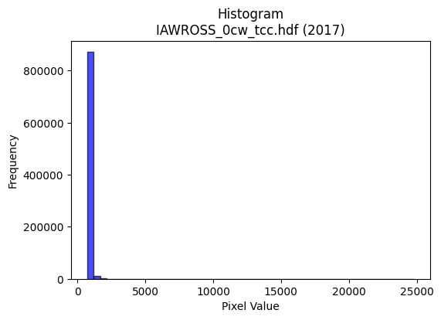
2017 | IAWROSS_0cw_tcc.hdf | iaw ross | b'\x89PNG\r\n\x1a\n\x00\x00\x00\rIHDR\x00\x00\x02;\x00\x00\x01\x9e\x08\x06\x00\x00\x00r\xef\xc0\x9b\x00\x00\x009tEXtSoftware\x00Matplotlib version3.9.1, https://matplotlib.org/\xd3\x19\xee!\x00\x00\x00\tpHYs\x00\x00\x0fa\x00\x00\x0fa\x01\xa8?\xa7i\x00\x00M\x81IDATx\x9c\xed\xddw\\\x95\xf5\xff?\xfe\xc7\x019\x87\xa1,e\x88"nM\xd0\xdc\x88\xa9I\x92\xa8\xa492\x079\xc9\x15\x96\x8ai\xf9\xa9\x1cY\xce\xcc\xbd\x1a\x8a\xfavRf\xe5&\xdc\x88\x0b\xf7B!\x15S\xc1\xc9TY\xe7\xf9\xfb\xc3\x1f\xd7\xd7\xe3\x01\x05D\xc1\xcb\xc7\xfdv;\xb7\xb7\xbc^\xcfs\x9d\'/x\x1f\x1e]\xebhDD@DDD\xa4R&E\xdd\x00\x11\x11\x11\xd1\x8b\xc4\xb0CDDD\xaa\xc6\xb0CDDD\xaa\xc6\xb0CDDD\xaa\xc6\xb0CDDD\xaa\xc6\xb0CDDD\xaa\xc6\xb0CDDD\xaa\xc6\xb0CDDD\xaa\xc6\xb0CDDD\xaa\xc6\xb0CD\xc5R\xc5\x8a\x15\xd1\xb7o\xdf\xa2n\x83\x88T\x80a\x87\x88^\x8a\xe0\xe0`h4\x1a\x1c9r$\xc7\xf9\x96-[\xc2\xc3\xc3\xe3\xb9^c\xf3\xe6\xcd\x18?~\xfcsm\x83\x88\xd4\x87a\x87\x88\x8a\xa5\xa8\xa8(\xfc\xfc\xf3\xcf\xf9z\xce\xe6\xcd\x9b1a\xc2\x84\x17\xd4\x11\x11\xbd\xaa\x18v\x88\xa8X\xd2\xe9t033+\xea6\xf2%55\xb5\xa8[ \xa2\x1c0\xec\x10Q\xb1\xf4\xe49;\x19\x19\x19\x980a\x02\xaaU\xab\x06sss\x94.]\x1a\xcd\x9a5Chh(\x00\xa0o\xdf\xbe\x98?\x7f>\x00@\xa3\xd1(\x8fl\xa9\xa9\xa9\x189r$\\]]\xa1\xd3\xe9P\xa3F\r\xfc\xf0\xc3\x0f\x10\x11\x83\xd7}\xf0\xe0\x01>\xfb\xec3\x94)S\x06\xa5J\x95B\x87\x0e\x1dp\xed\xda5h4\x1a\x83Cd\xe3\xc7\x8f\x87F\xa3\xc1\xd9\xb3g\xd1\xb3gO\xd8\xd9\xd9\xa1Y\xb3f\x00\x80\x93\'O\xa2o\xdf\xbe\xa8\\\xb92\xcc\xcd\xcd\xe1\xec\xec\x8c\xfe\xfd\xfb\xe3\xce\x9d;\x06\xaf\x95\xbd\x8d\x0b\x17.\xe0\xa3\x8f>\x82\x8d\x8d\r\x1c\x1c\x1c\xf0\xcd7\xdf@Dp\xf5\xeaU\xbc\xff\xfe\xfb\xb0\xb6\xb6\x86\xb3\xb33f\xcc\x98Q\x98KL\xf4\xda(Q\xd4\r\x10\xd1\xeb%11\x11\xb7o\xdf6\x1a\xcf\xc8\xc8x\xea\xf3\xc6\x8f\x1f\x8f\xc9\x93\'\xe3\xe3\x8f?F\xe3\xc6\x8d\x91\x94\x94\x84#G\x8e\xe0\xe8\xd1\xa3x\xf7\xddw1h\xd0 \\\xbf~\x1d\xa1\xa1\xa1X\xb1b\x85\xc1sE\x04\x1d:t\xc0\xce\x9d;\x11\x10\x10\x80\xbau\xebb\xdb\xb6m\x185j\x14\xae]\xbb\x86\x993g*\xb5}\xfb\xf6\xc5\xbau\xeb\xd0\xabW/4i\xd2\x04\xbbw\xef\x86
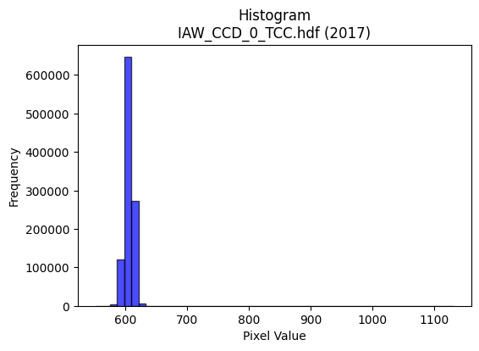
2017 | IAW_CCD_0_TCC.hdf | iaw ccd | b'\x89PNG\r\n\x1a\n\x00\x00\x00\rIHDR\x00\x00\x026\x00\x00\x01\x9e\x08\x06\x00\x00\x00\x87\x11K+\x00\x00\x009tEXtSoftware\x00Matplotlib version3.9.1, https://matplotlib.org/\xd3\x19\xee!\x00\x00\x00\tpHYs\x00\x00\x0fa\x00\x00\x0fa\x01\xa8?\xa7i\x00\x00R%IDATx\x9c\xed\xddyXTe\xff\x06\xf0{XfXt@Q\x18I\xc4}\xc5\xddD\\*\x93D%\xd34s\x17\x143}qAL\xcd\xf4\xc5=L\xd3\xb4\xd7\xad\xb4\xc0}\xa1\xcc\xcc\x05%\xdcR\xc9\x05\xc5=\x14\\p\x01D\x14\x06P\xd9\xe6\xf9\xfd\xd1\xc5\xf99\x0e\xca\x80\xe8\xe8\xf1\xfe\\\xd7\xb9j\xce\xf3\x9d\xe7|\xe7@\xcc\xdd\x99s\xce(\x84\x10\x02DDDD2`f\xea\x06\x88\x88\x88\x88J\x0b\x83\r\x11\x11\x11\xc9\x06\x83\r\x11\x11\x11\xc9\x06\x83\r\x11\x11\x11\xc9\x06\x83\r\x11\x11\x11\xc9\x06\x83\r\x11\x11\x11\xc9\x06\x83\r\x11\x11\x11\xc9\x06\x83\r\x11\x11\x11\xc9\x06\x83\r\x11\x11\x11\xc9\x06\x83\r\x11\xbd\x92\xaaV\xad\n___S\xb7AD\xaf\x19\x06\x1b"z)BCC\xa1P(p\xe2\xc4\x89B\xc7\xdf{\xef=\xb8\xb9\xb9=\xd76v\xee\xdc\x89i\xd3\xa6=\xd7\x1cD\xf4zc\xb0!\xa2WRll,V\xacXQ\xac\xe7\xec\xdc\xb9\x13\xd3\xa7O\x7fA\x1d\x11\xd1\xeb\x80\xc1\x86\x88^I*\x95\n\x96\x96\x96\xa6n\xa3X\xb2\xb2\xb2L\xdd\x02\xd1\x1b\x8f\xc1\x86\x88^IO\x9ec\x93\x9b\x9b\x8b\xe9\xd3\xa7\xa3V\xadZ\xb0\xb2\xb2\x82\x83\x83\x03\xda\xb6m\x8b\x88\x88\x08\x00\x80\xaf\xaf/\x96,Y\x02\x00P(\x14\xd2R ++\x0b\xe3\xc6\x8d\x83\x8b\x8b\x0bT*\x15\xea\xd4\xa9\x83o\xbf\xfd\x16B\x08\xbd\xed>|\xf8\x10\xa3G\x8fF\x85\n\x15P\xb6lY|\xf4\xd1G\xb8u\xeb\x16\x14\n\x85\xde\xc7\\\xd3\xa6M\x83B\xa1\xc0\x85\x0b\x17\xd0\xaf_?\x94+W\x0em\xdb\xb6\x05\x00\x9c9s\x06\xbe\xbe\xbe\xa8^\xbd:\xac\xac\xac\xa0\xd1h0d\xc8\x10\xa4\xa6\xa6\xeam\xab`\x8eK\x97.a\xc0\x80\x01\xb0\xb3\xb3C\xc5\x8a\x15\xf1\xdf\xff\xfe\x17B\x08\xdc\xb8q\x03\xdd\xbau\x83Z\xad\x86F\xa3\xc1\xfc\xf9\xf3Ks\x17\x13\xc9\x92\x85\xa9\x1b \xa27Kzz:\xee\xde\xbdk\xb0>77\xf7\x99\xcf\x9b6m\x1a\x82\x83\x831t\xe8P\xb4l\xd9\x12Z\xad\x16\'N\x9c\xc0\xc9\x93\'\xf1\xc1\x07\x1f\xe0\xf3\xcf?\xc7\xed\xdb\xb7\x11\x11\x11\x815k\xd6\xe8=W\x08\x81\x8f>\xfa\x08\xfb\xf6\xed\x83\x9f\x9f\x1f\x9a4i\x82\xdd\xbbwc\xfc\xf
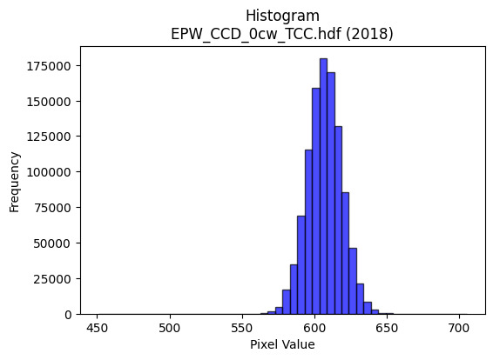
2018 | EPW_CCD_0cw_TCC.hdf | epw ccd | b'\x89PNG\r\n\x1a\n\x00\x00\x00\rIHDR\x00\x00\x026\x00\x00\x01\x9e\x08\x06\x00\x00\x00\x87\x11K+\x00\x00\x009tEXtSoftware\x00Matplotlib version3.9.1, https://matplotlib.org/\xd3\x19\xee!\x00\x00\x00\tpHYs\x00\x00\x0fa\x00\x00\x0fa\x01\xa8?\xa7i\x00\x00[\xc8IDATx\x9c\xed\xdd\x7f\\\xcd\xf7\xff?\xfe\xdb\xa9\x9c\xd3\x0f*\x95:5I\x88P~O\x8bB\xd3*\x9a1\xe6\xed\xb7\x10\xc6\xe4W~\x8d\x19\xc2\xc6\x98\x9fc\xccL1\x8c\xb5\xcf^\xe6\xe5G$\xf3;!\x9a_\x13B\xb5)\x928\n\xfd||\xff\xf0\xed\xf9r\x9c~K?\x8e\xdb\xf5ry^\xe6<\x1e\xf7\xf3<\x8f\xf3pV7\xcf\xf3x>\x9f2!\x84\x00\x11\x11\x11\x91\x16\xd0\xa9\xec\x01\x10\x11\x11\x11\x95\x17\x06\x1b"""\xd2\x1a\x0c6DDD\xa45\x18l\x88\x88\x88Hk0\xd8\x10\x11\x11\x91\xd6`\xb0!"""\xad\xc1`CDDDZ\x83\xc1\x86\x88\x88\x88\xb4\x06\x83\r\x11\x11\x11i\r\x06\x1b"\xaa\x92\xea\xd7\xaf\x8fa\xc3\x86U\xf60\x88\xa8\x9aa\xb0!\xa2\n\x11\x12\x12\x02\x99L\x86s\xe7\xce\x15\xd8\xdf\xa5K\x17899\xbd\xd6k\xec\xdb\xb7\x0f\xf3\xe6\xcd{\xad}\x10Q\xf5\xc6`CDURll,~\xfc\xf1\xc7R=g\xdf\xbe}\x08\n\nzC#"\xa2\xea\x80\xc1\x86\x88\xaa$\x85B\x81\x1a5jT\xf60J%##\xa3\xb2\x87@\xf4\xd6c\xb0!\xa2*\xe9\xd556\xd9\xd9\xd9\x08\n\n\x82\x83\x83\x03\xf4\xf5\xf5ann\x0e777\x84\x87\x87\x03\x00\x86\r\x1b\x86\xb5k\xd7\x02\x00d2\x99\xb4\xe5\xcb\xc8\xc8\xc0\x94)S`kk\x0b\x85B\x81&M\x9a\xe0\xdbo\xbf\x85\x10B\xedu\x9f={\x86\t\x13&\xc0\xc2\xc2\x02\xb5j\xd5\xc2G\x1f}\x84\x7f\xff\xfd\x172\x99L\xedk\xaey\xf3\xe6A&\x93\xe1\xea\xd5\xab\x188p j\xd7\xae\r777\x00\xc0\xc5\x8b\x171l\xd804h\xd0\x00\xfa\xfa\xfaP*\x95\x181b\x04RSS\xd5^+\x7f\x1f\xd7\xaf_\xc7\xe0\xc1\x83abb\x82:u\xea\xe0\xcb/\xbf\x84\x10\x02\x89\x89\x89\xe8\xd9\xb3\'\x8c\x8d\x8d\xa1T*\xb1l\xd9\xb2\xf2\x9cb"\xad\xa4W\xd9\x03 \xa2\xb7\xcb\xe3\xc7\x8f\xf1\xe0\xc1\x03\x8d\xf6\xec\xec\xec"\x9f7o\xde<,Z\xb4\x08#G\x8eD\xfb\xf6\xed\xa1R\xa9p\xee\xdc9\x9c?\x7f\x1e\x1f|\xf0\x01>\xfd\xf4S\xdc\xbd{\x17\xe1\xe1\xe1\xf8\xf9\xe7\x9f\xd5\x9e+\x84\xc0G\x1f}\x84?\xff\xfc\x13\xfe\xfe\xfeh\xd5\xaa\x15\x0e\x1c8\x80i\xd3\xa6\xe1\xdf\x7f\xff\xc5\x8a\x15+\xa4\xdaa\xc3\x86\xe1\xd7_\x7f\x
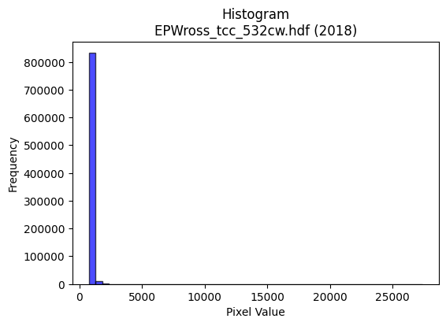
2018 | EPWross_tcc_532cw.hdf | epw ross | b'\x89PNG\r\n\x1a\n\x00\x00\x00\rIHDR\x00\x00\x026\x00\x00\x01\x9e\x08\x06\x00\x00\x00\x87\x11K+\x00\x00\x009tEXtSoftware\x00Matplotlib version3.9.1, https://matplotlib.org/\xd3\x19\xee!\x00\x00\x00\tpHYs\x00\x00\x0fa\x00\x00\x0fa\x01\xa8?\xa7i\x00\x00_\tIDATx\x9c\xed\xddy|Lg\xfb?\xf0\xcf$2\x93\x85\x99$"\x89TD\x04\xb1\xc4\x1a\x15Q\xb4\xa9\xd4\xd0P\xdb\xa3\x96\x94 (\rE,\xa5\xd5X\xaa\x8dR\xb5\xd4\xd6M\xa2\x8b-\xcfS\xaa\xf6\x08jK\x91\xd8\xb7\x90\x14QLb\xcbL\x04I$\xf7\xef\x0f\xbf\x9c\xafcBF\x84a\xfay\xbf^\xe7Us\xdf\xd7\xb9\xcfu\xeeL2W\xcf2G!\x84\x10 """\xb2\x00V\xe6N\x80\x88\x88\x88\xa8\xac\xb0\xb0!"""\x8b\xc1\xc2\x86\x88\x88\x88,\x06\x0b\x1b"""\xb2\x18,l\x88\x88\x88\xc8b\xb0\xb0!"""\x8b\xc1\xc2\x86\x88\x88\x88,\x06\x0b\x1b"""\xb2\x18,l\x88\x88\x88\xc8b\xb0\xb0!\xa2\x17R\xb5j\xd5\xd0\xaf_?s\xa7AD/\x19\x166D\xf4\\\xc4\xc6\xc6B\xa1P ))\xa9\xd8\xfe7\xdex\x03~~~O\xb5\x8d\r\x1b6`\xf2\xe4\xc9O5\x06\x11\xbd\xdcX\xd8\x10\xd1\x0b)%%\x05\xdf\x7f\xff\xfd\x13\xad\xb3a\xc3\x06L\x992\xe5\x19eDD/\x03\x166D\xf4BR\xa9T\xb0\xb1\xb11w\x1aO$\'\'\xc7\xdc)\x10\xfd\xeb\xb1\xb0!\xa2\x17\xd2\xc3\xd7\xd8\xe4\xe7\xe7c\xca\x94)\xa8Y\xb3&lmmQ\xb1bE\xb4l\xd9\x12\xf1\xf1\xf1\x00\x80~\xfd\xfaa\xc1\x82\x05\x00\x00\x85B!-Errr0z\xf4hxzzB\xa5R\xc1\xd7\xd7\x17_}\xf5\x15\x84\x10\xb2\xed\xde\xb9s\x07\x1f~\xf8!\\\\\\P\xa1B\x05\xbc\xf3\xce;\xb8t\xe9\x12\x14\n\x85\xec4\xd7\xe4\xc9\x93\xa1P(p\xf2\xe4I\xf4\xee\xdd\x1bNNNh\xd9\xb2%\x00\xe0\xe8\xd1\xa3\xe8\xd7\xaf\x1f\xaaW\xaf\x0e[[[\xb8\xbb\xbbc\xc0\x80\x01\xb8~\xfd\xbal[Ec\x9c9s\x06\xef\xbd\xf7\x1e4\x1a\r*U\xaa\x84O?\xfd\x14B\x08\\\xbcx\x11\x9d:u\x82Z\xad\x86\xbb\xbb;f\xcd\x9aU\x96SLd\x91\xca\x99;\x01"\xfaw\xd1\xeb\xf5\xb8v\xed\x9aQ{~~\xfec\xd7\x9b<y2\xa2\xa3\xa31p\xe0@4k\xd6\x0c\x06\x83\x01III8x\xf0 \xdez\xeb-\xbc\xff\xfe\xfb\xb8|\xf92\xe2\xe3\xe3\xf1\xf3\xcf?\xcb\xd6\x15B\xe0\x9dw\xde\xc1\xf6\xed\xdb\x11\x1e\x1e\x8eF\x8d\x1aa\xf3\xe6\xcd\x18;v,.]\xba\x84\xd9\xb3gK\xb1\xfd\xfa\xf5\xc3\xaaU\xab\xd0\xa7O\x1f4o\xde\x1c\x7f\xfe\xf9\'BBB\x1e\x99W\xf7\xee\xddQ\xb3fM|\
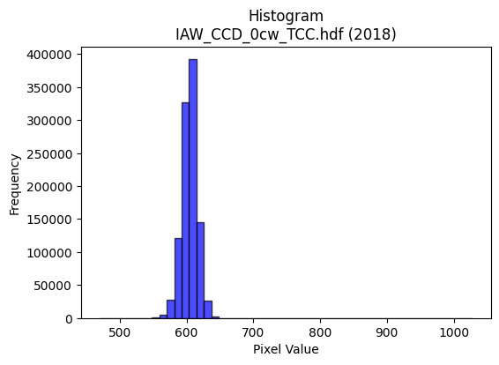
2018 | IAW_CCD_0cw_TCC.hdf | iaw ccd | b'\x89PNG\r\n\x1a\n\x00\x00\x00\rIHDR\x00\x00\x026\x00\x00\x01\x9e\x08\x06\x00\x00\x00\x87\x11K+\x00\x00\x009tEXtSoftware\x00Matplotlib version3.9.1, https://matplotlib.org/\xd3\x19\xee!\x00\x00\x00\tpHYs\x00\x00\x0fa\x00\x00\x0fa\x01\xa8?\xa7i\x00\x00_\xccIDATx\x9c\xed\xddy\\\x94\xe5\xfa?\xf0\xcf\xb0\xcc\xb09 \x89\xb8/\x04j\xa2\xe2\x98k\x92\xa8d\x9adn)*\xea\xd1\xd0DL\x8d\xf2\xe0Vi\x9a[\xc7\x85\xd2\x04+\x11\xe5|\xcd\xca\x05D\xdc\x95\\P\xdc%\xc5\x05M\x06\x11\x85AT\xd6\xfb\xf7G?\x9e\xe3\x08\xe2\x80\xe8\xe0\xf4y\xbf^\xcf\xeb4\xf7}=\xf7s=\xb7\xe3\x99\xcbg\x95\t!\x04\x88\x88\x88\x88\x0c\x80\x91\xbe\x13 """\xaa*,l\x88\x88\x88\xc8`\xb0\xb0!"""\x83\xc1\xc2\x86\x88\x88\x88\x0c\x06\x0b\x1b"""2\x18,l\x88\x88\x88\xc8`\xb0\xb0!"""\x83\xc1\xc2\x86\x88\x88\x88\x0c\x06\x0b\x1b"""2\x18,l\x88\xa8Z\xaaW\xaf\x1eF\x8c\x18\xa1\xef4\x88\xe8\x15\xc3\xc2\x86\x88^\x8a\x88\x88\x08\xc8d2\x1c?~\xbc\xcc\xfe\xae]\xbb\xc2\xdd\xdd\xfd\xb9\xb6\xb1}\xfbv\xcc\x9a5\xeb\xb9\xc6 \xa2W\x1b\x0b\x1b"\xaa\x96\x92\x93\x93\xb1z\xf5\xea\n\xad\xb3}\xfbv\xcc\x9e=\xfb\x05eDD\xaf\x02\x166DT-)\x14\n\x98\x9a\x9a\xea;\x8d\n\xc9\xcd\xcd\xd5w\nD\xffx,l\x88\xa8Zz\xf2\x1a\x9b\x82\x82\x02\xcc\x9e=\x1b\x8d\x1b7\x86\x99\x99\x19\xec\xec\xec\xd0\xb1cG\xc4\xc5\xc5\x01\x00F\x8c\x18\x81\x15+V\x00\x00d2\x99\xb4\x94\xc8\xcd\xcd\xc5\x94)S\xe0\xe2\xe2\x02\x85B\x81\xa6M\x9b\xe2\x9bo\xbe\x81\x10Bk\xbb\x0f\x1f>\xc4\xc7\x1f\x7f\x0c{{{\xd4\xa8Q\x03\xef\xbe\xfb.\xfe\xfa\xeb/\xc8d2\xad\xd3\\\xb3f\xcd\x82L&\xc3\xf9\xf3\xe71d\xc8\x10\xd4\xacY\x13\x1d;v\x04\x00\x9c>}\x1a#F\x8c@\x83\x06\r`ff\x06\'\'\'\x8c\x1a5\n\x99\x99\x99Z\xdb*\x19\xe3\xcf?\xff\xc4\x87\x1f~\x08kkk\xd4\xaaU\x0b\xff\xfe\xf7\xbf!\x84\xc0\x8d\x1b7\xd0\xb7o_(\x95J899a\xd1\xa2EU9\xc5D\x06\xc9D\xdf\t\x10\xd1?Kvv6\xee\xdc\xb9S\xaa\xbd\xa0\xa0\xa0\xdc\xf5f\xcd\x9a\x85y\xf3\xe6a\xf4\xe8\xd1h\xd7\xae\x1d4\x1a\r\x8e\x1f?\x8e\x13\'N\xe0\xed\xb7\xdf\xc6\xbf\xfe\xf5/\xdc\xbau\x0bqqq\xf8\xe9\xa7\x9f\xb4\xd6\x15B\xe0\xddw\xdf\xc5\x9e={\x10\x10\x10\x80V\xadZ!66\x16S\xa7N\xc5_\x7f\xfd\x85%K\x
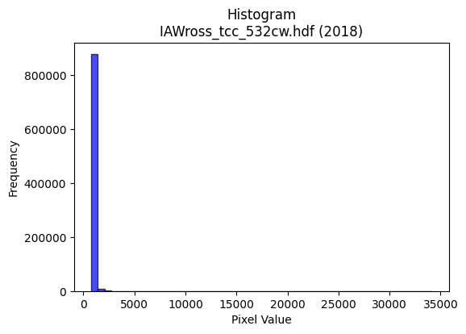
2018 | IAWross_tcc_532cw.hdf | iaw ross | b'\x89PNG\r\n\x1a\n\x00\x00\x00\rIHDR\x00\x00\x02B\x00\x00\x01\x9e\x08\x06\x00\x00\x00x\xb3n\xc9\x00\x00\x009tEXtSoftware\x00Matplotlib version3.9.1, https://matplotlib.org/\xd3\x19\xee!\x00\x00\x00\tpHYs\x00\x00\x0fa\x00\x00\x0fa\x01\xa8?\xa7i\x00\x00O\xd1IDATx\x9c\xed\xddwTTW\xdb\x05\xf0=\x94\x19\x10\xa9"\xcd\x82\xa8\x88Q\xb0\xa2\x04\x15\x13#\x8a\x11c\x8d=V\xec`\xc3\xa81&*\xa6`4\xb6D\xc1$\xbe\x8aI\xac$&\x1a;bWb\xc1\x8e\x06\x05\x0b6\xb0RU\xda\x9c\xef\x0f\x17\xf7\xf3:\xa8\x80\x08\xe2\xdd\xbf\xb5f%s\xce3w\x9e3C`\xe7\x96\x19\x95\x10B\x80\x88\x88\x88H\x81\xf4J\xbb\x01"""\xa2\xd2\xc2 DDDD\x8a\xc5 DDDD\x8a\xc5 DDDD\x8a\xc5 DDDD\x8a\xc5 DDDD\x8a\xc5 DDDD\x8a\xc5 DDDD\x8a\xc5 DDDD\x8a\xc5 DDo\xa4j\xd5\xaaa\xe0\xc0\x81\xa5\xdd\x06\x11\xbd\xe5\x18\x84\x88\xa8D\x84\x85\x85A\xa5R\xe1\xd8\xb1c\xf9\xce\xbf\xff\xfe\xfbpuu}\xa5\xe7\xd8\xb2e\x0bf\xcc\x98\xf1J\xdb "ea\x10"\xa27Rll,~\xf9\xe5\x97B=f\xcb\x96-\x08\n\nzM\x1d\x11\xd1\xdb\x88A\x88\x88\xdeH\x1a\x8d\x06\x86\x86\x86\xa5\xddF\xa1ddd\x94v\x0bDTH\x0cBD\xf4Fz\xf6\x1c\xa1\xec\xecl\x04\x05\x05\xc1\xd9\xd9\x19FFF\xa8P\xa1\x02Z\xb4h\x81\x88\x88\x08\x00\xc0\xc0\x81\x03\xb1x\xf1b\x00\x80J\xa5\x92ny2220a\xc2\x04T\xa9R\x05\x1a\x8d\x06...\xf8\xfe\xfb\xef!\x84\x90=\xef\xa3G\x8f0f\xcc\x18X[[\xc3\xd4\xd4\x14\x1d;v\xc4\x8d\x1b7\xa0R\xa9d\x87\xddf\xcc\x98\x01\x95J\x85s\xe7\xce\xa1O\x9f>\xb0\xb4\xb4D\x8b\x16-\x00\x00\xa7O\x9f\xc6\xc0\x81\x03Q\xbdzu\x18\x19\x19\xc1\xce\xce\x0e\x83\x07\x0f\xc6\xbd{\xf7d\xcf\x95\xb7\x8d\x0b\x17.\xe0\x93O>\x81\xb9\xb99*V\xac\x88/\xbf\xfc\x12B\x08\\\xbbv\r\x9d:u\x82\x99\x99\x19\xec\xec\xec0w\xee\xdc\xe2|\x89\x89\x08\x80Ai7@D\xca\x92\x92\x92\x82\xbbw\xef\xea\x8cggg\xbf\xf0q3f\xcc@pp0\x86\x0c\x19\x82\xa6M\x9b"55\x15\xc7\x8e\x1d\xc3\xf1\xe3\xc7\xd1\xa6M\x1b\x0c\x1f>\x1c7o\xdeDDD\x04~\xfb\xed7\xd9c\x85\x10\xe8\xd8\xb1#v\xef\xde\r???4h\xd0\x00\xdb\xb7o\xc7\xc4\x89\x13q\xe3\xc6\r\xcc\x9f?_\xaa\x1d8p \xd6\xad[\x87~\xfd\xfa\xe1\xddw\xdf\xc5\xde\xbd{\xe1\xeb\xeb\xfb\xdc\xbe\xbaw\xef\x0eggg|\xfb\xed\xb7R\xa8\x8a\x88\x88\xc0\x
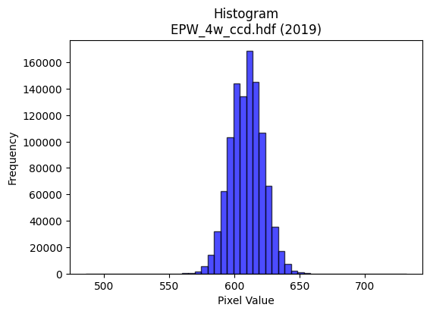
2019 | EPW_4w_ccd.hdf | epw ccd | b'\x89PNG\r\n\x1a\n\x00\x00\x00\rIHDR\x00\x00\x027\x00\x00\x01\x9e\x08\x06\x00\x00\x00h\xd3 \x15\x00\x00\x009tEXtSoftware\x00Matplotlib version3.9.1, https://matplotlib.org/\xd3\x19\xee!\x00\x00\x00\tpHYs\x00\x00\x0fa\x00\x00\x0fa\x01\xa8?\xa7i\x00\x00\\\xccIDATx\x9c\xed\xdd{\\\x8f\xf7\xff?\xf0\xc7\xbb\xf2~\x97x\x97\xce\x9a$\xe4\x98\xb3I\xc4\x1c\x9a\xd0LXsh\x84\xa6\x0f+C\xe6\xb4\x11bC\x0e\xcb\xa1i\xf6\xa1\xd84\xe6\xf3\xb1fC$\xcc)Q\x98\xd3\xe4\x94\xea\x83\x0e\xeb\xf4V\xe8x\xfd\xfe\xf0\xeb\xfaz{\xbfK%\x95\xb7\xc7\xfdv\xbbn\x9f\xbd_\xaf\xe7u]\xaf\xf7\xb5>\xf5\xd8u\xbd\xae\xeb\x92\x08\x82 \x80\x88\x88\x88HCh\xd5\xf6\x00\x88\x88\x88\x88\xaa\x13\xc3\r\x11\x11\x11i\x14\x86\x1b"""\xd2(\x0c7DDD\xa4Q\x18n\x88\x88\x88H\xa30\xdc\x10\x11\x11\x91Fa\xb8!"""\x8d\xc2pCDDD\x1a\x85\xe1\x86\x88\x88\x884\n\xc3\r\x11\xd5I\xcd\x9a5\xc3\xc4\x89\x13k{\x18D\xf4\x06b\xb8!\xa2\x1a\x11\x1a\x1a\n\x89D\x82\xd8\xd8X\xb5\xfd\xfd\xfa\xf5\x83\x9d\x9d\xdd+\xed\xe3\xc0\x81\x03X\xb2d\xc9+m\x83\x88\xde|\x0c7DT\'\xc5\xc7\xc7\xe3\x87\x1f~\xa8\xd4:\x07\x0e\x1c\xc0\xd2\xa5K_\xd3\x88\x88\xe8M\xc1pCDu\x92L&C\xbdz\xf5j{\x18\x95\x92\x97\x97W\xdbC "0\xdc\x10Q\x1d\xf5\xe2\x9c\x9b\xc2\xc2B,]\xba\x14\xb6\xb6\xb6\xd0\xd5\xd5\x85\xb1\xb11\x1c\x1d\x1d\x11\x19\x19\t\x00\x988q"\x82\x82\x82\x00\x00\x12\x89D\\J\xe5\xe5\xe5a\xf6\xec\xd9\xb0\xb2\xb2\x82L&C\xeb\xd6\xad\xb1f\xcd\x1a\x08\x82\xa0\xb4\xdf\'O\x9e\xe0\xf3\xcf?\x87\x89\x89\t\x1a6l\x88\x0f?\xfc\x10\xf7\xef\xdf\x87D"Q\xba\xe4\xb5d\xc9\x12H$\x12\\\xbf~\x1d\xe3\xc6\x8dC\xa3F\x8d\xe0\xe8\xe8\x08\x00\xb8|\xf92&N\x9c\x88\xe6\xcd\x9bCWW\x17\x16\x16\x16\x98<y2222\x94\xf6U\xba\x8d\x9b7o\xe2\x93O>\x81\x81\x81\x01LMM\xb1h\xd1"\x08\x82\x80\xe4\xe4d\x0c\x1f>\x1cr\xb9\x1c\x16\x16\x16X\xbbvmu\x1eb"\x8d\xa5S\xdb\x03 \xa2\xb7KNN\x0e\xfe\xf9\xe7\x1f\x95\xf6\xc2\xc2\xc2r\xd7[\xb2d\tV\xacX\x81O?\xfd\x14=z\xf4\x80B\xa1@ll,.\\\xb8\x80\xf7\xdf\x7f\x1f\xff\xfa\xd7\xbf\xf0\xe0\xc1\x03DFF\xe2\xc7\x1f\x7fTZW\x10\x04|\xf8\xe1\x878v\xec\x18<==\xd1\xb9sg\x1c:t\x08s\xe6\xcc\xc1\xfd\xfb\xf7\xf1\xed
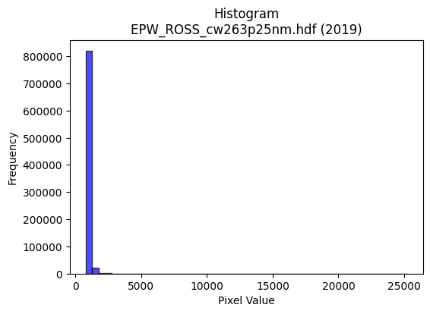
2019 | EPW_ROSS_cw263p25nm.hdf | epw ross | b'\x89PNG\r\n\x1a\n\x00\x00\x00\rIHDR\x00\x00\x026\x00\x00\x01\x9e\x08\x06\x00\x00\x00\x87\x11K+\x00\x00\x009tEXtSoftware\x00Matplotlib version3.9.1, https://matplotlib.org/\xd3\x19\xee!\x00\x00\x00\tpHYs\x00\x00\x0fa\x00\x00\x0fa\x01\xa8?\xa7i\x00\x00baIDATx\x9c\xed\xddy|L\xe7\xfb?\xfe\xd7d\x99\xc9f\x12\x89$#D\xecR\x12[TD\xd1\xa6RA\xa8\xad\x1a\x1a\x04\xa9\xad\xa1\x88\xd2jU\xf0\xd6\xc6RJk\xed[-]ly\x7fZ\xd4\x12\xd2\xd8\x89-\xf6-$UQLbK\x86\x90u\xee\xdf\x1f~9\xdf\x1c\x13\xb2\x08\x13\xd3\xd7\xf3\xf1\x98G\xcd}_\xe7>\xd7\xdc\xc6\xcc\xd5s\xeesF!\x84\x10 """2\x01f\xc6N\x80\x88\x88\x88\xa8\xbc\xb0\xb0!"""\x93\xc1\xc2\x86\x88\x88\x88L\x06\x0b\x1b"""2\x19,l\x88\x88\x88\xc8d\xb0\xb0!"""\x93\xc1\xc2\x86\x88\x88\x88L\x06\x0b\x1b"""2\x19,l\x88\x88\x88\xc8d\xb0\xb0!\xa2\n\xa9f\xcd\x9a\x188p\xa0\xb1\xd3 \xa2W\x0c\x0b\x1b"z)V\xae\\\t\x85B\x81c\xc7\x8e\x15\xd9\xff\xd6[o\xc1\xcb\xcb\xeb\xb9\xf6\xb1u\xebVL\x992\xe5\xb9\xc6 \xa2W\x1b\x0b\x1b"\xaa\x90\x12\x13\x13\xf1\xdf\xff\xfe\xb7T\xdbl\xdd\xba\x15S\xa7N}A\x19\x11\xd1\xab\x80\x85\r\x11UH*\x95\n\x96\x96\x96\xc6N\xa3T233\x8d\x9d\x02\xd1\xbf\x1e\x0b\x1b"\xaa\x90\x9e\\c\x93\x9b\x9b\x8b\xa9S\xa7\xa2^\xbdz\xb0\xb2\xb2\x82\x93\x93\x13\xda\xb4i\x83\xd8\xd8X\x00\xc0\xc0\x81\x03\xb1p\xe1B\x00\x80B\xa1\x90\x1e\x052331n\xdc8\xb8\xbb\xbbC\xa5R\xa1A\x83\x06\xf8\xe6\x9bo \x84\x90\xed\xf7\xd1\xa3G\xf8\xf8\xe3\x8fQ\xa5J\x15T\xaaT\t\xef\xbe\xfb.\xae_\xbf\x0e\x85B!;\xcd5e\xca\x14(\x14\n\x9c?\x7f\x1e\x1f|\xf0\x01*W\xae\x8c6m\xda\x00\x00N\x9f>\x8d\x81\x03\x07\xa2v\xed\xda\xb0\xb2\xb2\x82F\xa3\xc1\xe0\xc1\x83q\xe7\xce\x1d\xd9\xbe\n\xc6\xb8t\xe9\x12\xfa\xf5\xeb\x07{{{8;;\xe3\xcb/\xbf\x84\x10\x02\xd7\xae]C\xb7n\xdd\xa0V\xab\xa1\xd1h0g\xce\x9c\xf2\x9cb"\x93da\xec\x04\x88\xe8\xdf%##\x03\xb7o\xdf6h\xcf\xcd\xcd}\xe6vS\xa6LATT\x14>\xfc\xf0C\xb4l\xd9\x12:\x9d\x0e\xc7\x8e\x1d\xc3\xf1\xe3\xc7\xf1\xce;\xef`\xd8\xb0a\xb8q\xe3\x06bcc\xf1\xf3\xcf?\xcb\xb6\x15B\xe0\xddw\xdf\xc5\xae]\xbb\x10\x16\x16\x86\xa6M\x9bb\xfb\xf6\xed\x18?~<\xae_\xbf\x8eo\xbf\xfdV\x8a\x1d8p \xd6\xaf_
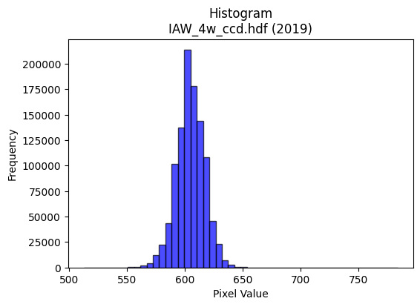
2019 | IAW_4w_ccd.hdf | iaw ccd | b'\x89PNG\r\n\x1a\n\x00\x00\x00\rIHDR\x00\x00\x026\x00\x00\x01\x9e\x08\x06\x00\x00\x00\x87\x11K+\x00\x00\x009tEXtSoftware\x00Matplotlib version3.9.1, https://matplotlib.org/\xd3\x19\xee!\x00\x00\x00\tpHYs\x00\x00\x0fa\x00\x00\x0fa\x01\xa8?\xa7i\x00\x00[(IDATx\x9c\xed\xdd}\\N\xf7\xff\x07\xf0\xd7U\\W7\xeb\x86\xee\xae\xfaJ\x920\n\xc3\xb46L\xd3J\xfan\xc2\xcc\xed\x84\xc6X\x192\xccf)\xec\xcb2\xc4\x98v\xa7\x18\x8d\xd9o\xb3}\xb1H\xe6\xbe\x19\xd1\xdcM#)\x9b\xae\xb4\xc8\xa5\xd0\xed\xe7\xf7\xc7\x1e\x9d\xaf\xe3\xea^T\x97\xd7\xf3\xf18\x8fu>\x9f\xf79\xe7}}\xd6\xae\xde;\xe7s\xceQ\x08!\x04\x88\x88\x88\x88\xf4\x80AC\'@DDDT_X\xd8\x10\x11\x11\x91\xde`aCDDDz\x83\x85\r\x11\x11\x11\xe9\r\x166DDD\xa47X\xd8\x10\x11\x11\x91\xde`aCDDDz\x83\x85\r\x11\x11\x11\xe9\r\x166DDD\xa47X\xd8\x10Q\xa3\xd4\xa6M\x1b\x8c\x1b7\xae\xa1\xd3 \xa2&\x86\x85\r\x11=\x12\xb1\xb1\xb1P(\x148~\xfcx\x85\xfd\xfd\xfa\xf5\x83\x9b\x9b\xdb\x03\x1dc\xe7\xce\x9d\x08\x0f\x0f\x7f\xa0}\x10Q\xd3\xc6\xc2\x86\x88\x1a\xa5\xd4\xd4T|\xfe\xf9\xe7\xb5\xdaf\xe7\xce\x9d\x88\x88\x88xH\x19\x11QS\xc0\xc2\x86\x88\x1a%\x95J\x85\xe6\xcd\x9b7t\x1a\xb5RPP\xd0\xd0)\x10=\xf6X\xd8\x10Q\xa3t\xff\x1c\x9b\xe2\xe2bDDD\xc0\xd5\xd5\x15FFF\xb0\xb2\xb2B\xef\xde\xbd\x91\x90\x90\x00\x00\x187n\x1c\xd6\xacY\x03\x00P(\x14\xd2R\xae\xa0\xa0\x003g\xce\x84\xa3\xa3#T*\x15:t\xe8\x80\x8f>\xfa\x08B\x08\xd9q\xef\xdc\xb9\x83\xb7\xdez\x0b\xd6\xd6\xd6033\xc3\xcb/\xbf\x8c\xbf\xfe\xfa\x0b\n\x85Bv\x99+<<\x1c\n\x85\x02\xe7\xce\x9d\xc3\xa8Q\xa3\xd0\xa2E\x0b\xf4\xee\xdd\x1b\x00p\xea\xd4)\x8c\x1b7\x0em\xdb\xb6\x85\x91\x91\x11\xd4j5&L\x98\x80\xdc\xdc\\\xd9\xb1\xca\xf7\xf1\xc7\x1f\x7f`\xcc\x981\xb0\xb0\xb0\x80\x8d\x8d\r\xde\x7f\xff}\x08!p\xe5\xca\x15\x0c\x1a4\x08\xe6\xe6\xe6P\xab\xd5X\xb6lY}\x0e1\x91^j\xd6\xd0\t\x10\xd1\xe3\xe5\xe6\xcd\x9b\xf8\xfb\xef\xbfu\xda\x8b\x8b\x8b\xab\xdc.<<\x1c\x8b\x17/\xc6\xeb\xaf\xbf\x8e^\xbdzA\xab\xd5\xe2\xf8\xf1\xe38q\xe2\x04^|\xf1E\xbc\xf1\xc6\x1b\xb8z\xf5*\x12\x12\x12\xf0\xd5W_\xc9\xb6\x15B\xe0\xe5\x97_\xc6\xcf?\xff\x8c\xa0\xa0 t\xeb\xd6\r\xbbv\xed\xc

2019 | IAW_ROSS_cw264nm.hdf | iaw ross | b'\x89PNG\r\n\x1a\n\x00\x00\x00\rIHDR\x00\x00\x02F\x00\x00\x01\x9e\x08\x06\x00\x00\x00qX\xce\xb3\x00\x00\x009tEXtSoftware\x00Matplotlib version3.9.1, https://matplotlib.org/\xd3\x19\xee!\x00\x00\x00\tpHYs\x00\x00\x0fa\x00\x00\x0fa\x01\xa8?\xa7i\x00\x00PlIDATx\x9c\xed\xddyX\x8d\xe9\xff\x07\xf0\xf7i;-\xb4(m\x83\x84d\xc8\xbe$dD#d_\xc6\xd2\x8c\xa2\xb1M\x0c2\x0c\xb3X\x86\xdfD\x86a\xc66\xcc\xa8a\xac\xcd\xc6\xd8\x9b0Y\x1a\xd4\xd8\x97(K\xbe(k+*\x9d\xfb\xf7\x87\xa7\xe7\xf28I%\x1d\xf1~]\xd7\xb9\xbe\xba\xef\xcfy\x9e\xcf\xddi\xea\xfd}\x96sTB\x08\x01""""\x82\x9e\xae\x1b """zU0\x18\x11\x11\x11\x11I\x18\x8c\x88\x88\x88\x88$\x0cFDDDD\x12\x06#""""\t\x83\x11\x11\x11\x11\x91\x84\xc1\x88\x88\x88\x88H\xc2`DDDD$a0""""\x920\x18\x11\xd1+\xa9z\xf5\xea\x08\x08\x08\xd0u\x1bD\xf4\x86a0"\xa22\x11\x1e\x1e\x0e\x95J\x85\xd8\xd8\xd8\x02\xe7\xdb\xb5k\x0777\xb7\x17\xda\xc7\xb6m\xdb0}\xfa\xf4\x17\xda\x06\x11\xbd\xd9\x18\x8c\x88\xe8\x95\x14\x1f\x1f\x8f\x15+V\x14\xeb9\xdb\xb6m\xc3\x8c\x193^RGD\xf4&`0"\xa2W\x92Z\xad\x86\xa1\xa1\xa1\xae\xdb(\x96\xac\xac,]\xb7@D/\x88\xc1\x88\x88^IO_c\x94\x9b\x9b\x8b\x193f\xc0\xc5\xc5\x05\xc6\xc6\xc6\xb0\xb6\xb6F\x9b6m\x10\x19\x19\t\x00\x08\x08\x08\xc0\xe2\xc5\x8b\x01\x00*\x95J~\xe4\xcb\xca\xca\xc2\x84\t\x13P\xb5jU\xa8\xd5j\xb8\xba\xba\xe2\x9bo\xbe\x81\x10B\xb1\xdf\x07\x0f\x1e\xe0\xe3\x8f?\x86\x8d\x8d\r*V\xac\x88\xee\xdd\xbb\xe3\xda\xb5kP\xa9T\x8a\xd3t\xd3\xa7O\x87J\xa5\xc2\x993g0h\xd0 XYY\xa1M\x9b6\x00\x80\x13\'N \x005j\xd4\x80\xb1\xb11\xec\xed\xed1t\xe8P\xdc\xb9sG\xb1\xaf\xfcm\x9c?\x7f\x1e\xef\xbf\xff>,,,P\xb9re|\xf9\xe5\x97\x10B\xe0\xea\xd5\xab\xe8\xd1\xa3\x07\xcc\xcd\xcdaoo\x8fy\xf3\xe6\x95\xe6\xb7\x98\x88\n`\xa0\xeb\x06\x88\xe8\xcd\x92\x96\x96\x86\xdb\xb7ok\x8d\xe7\xe6\xe6\x16\xfa\xbc\xe9\xd3\xa7#$$\x04\x1f~\xf8!Z\xb4h\x81\xf4\xf4t\xc4\xc6\xc6\xe2\xbf\xff\xfe\xc3\xbb\xef\xbe\x8b\x11#F\xe0\xfa\xf5\xeb\x88\x8c\x8c\xc4\xea\xd5\xab\x15\xcf\x15B\xa0{\xf7\xee\xd8\xb3g\x0f\x02\x03\x03\xd1\xa8Q#\xec\xdc\xb9\x13\x13\'N\xc4\xb5k\xd7\xf0\xed\xb7\xdf\xca\xb5\x01\x01\x01\xd8\xb8q
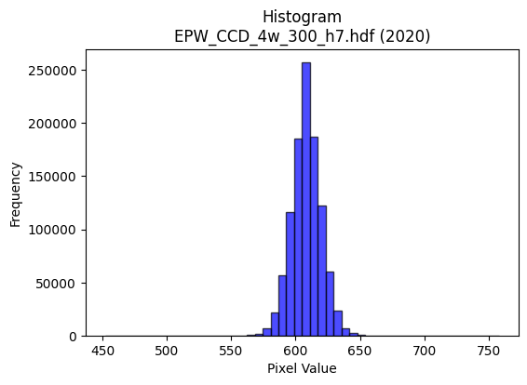
2020 | EPW_CCD_4w_300_h7.hdf | epw ccd | b'\x89PNG\r\n\x1a\n\x00\x00\x00\rIHDR\x00\x00\x026\x00\x00\x01\x9e\x08\x06\x00\x00\x00\x87\x11K+\x00\x00\x009tEXtSoftware\x00Matplotlib version3.9.1, https://matplotlib.org/\xd3\x19\xee!\x00\x00\x00\tpHYs\x00\x00\x0fa\x00\x00\x0fa\x01\xa8?\xa7i\x00\x00UXIDATx\x9c\xed\xddyXTe\xff?\xf0\xf7\x002,2 \xbb$"*\xae\xb8\xa2"\x86\xa6B\x80\x92\x8f\xa6\xf9\xb8\x87J\x9a\x06n\xa8\xf9h>\xeee\xb9[\x9a\xb6\t\xaei\xf6\x94\x95;\xe1\xae\xb8Q\xe4\x92"\xa2\x02)\x9b \x8c\xa0\xec\xf7\xef\x0f\x7f\x9c/\xe3\x0c\xab 8\xbc_\xd75W\xce\xb9?s\xce=\xb7\xe3\xcc\xbbs\xees\x8eL\x08!@DDD\xa4\x05tj\xba\x03DDDDU\x85\xc1\x86\x88\x88\x88\xb4\x06\x83\r\x11\x11\x11i\r\x06\x1b"""\xd2\x1a\x0c6DDD\xa45\x18l\x88\x88\x88Hk0\xd8\x10\x11\x11\x91\xd6`\xb0!"""\xad\xc1`CDDDZ\x83\xc1\x86\x88j\xa5&M\x9a`\xec\xd8\xb15\xdd\r"z\xc50\xd8\x10\xd1K\x11\x12\x12\x02\x99L\x86\xcb\x97/kl\xef\xdd\xbb7\x9c\x9d\x9d_h\x1b\x07\x0f\x1e\xc4\xa2E\x8b^h\x1dD\xf4jc\xb0!\xa2Z)**\n\xdf|\xf3M\x85^s\xf0\xe0A,^\xbc\xb8\x9azDD\xaf\x02\x06\x1b"\xaa\x95\xe4r9\xea\xd5\xabW\xd3\xdd\xa8\x90\xac\xac\xac\x9a\xee\x02Q\x9d\xc7`CD\xb5\xd2\xf3sl\xf2\xf2\xf2\xb0x\xf1b899\xc1\xc0\xc0\x00\x16\x16\x16pwwGhh(\x00`\xec\xd8\xb1\xd8\xb8q#\x00@&\x93I\x8f"YYY\x989s&\xec\xed\xed!\x97\xcb\xd1\xb2eK\xacZ\xb5\nB\x08\x95\xed>}\xfa\x14S\xa7N\x85\xa5\xa5%LLL\xf0\xaf\x7f\xfd\x0b\xf7\xef\xdf\x87L&S9\xcc\xb5h\xd1"\xc8d2\xfc\xfd\xf7\xdf\x189r$\x1a4h\x00www\x00\xc0\x95+W0v\xecX4m\xda\x14\x06\x06\x06\xb0\xb5\xb5\xc5\xf8\xf1\xe3\x91\x9a\x9a\xaa\xb2\xad\xa2u\xdc\xbau\x0b\xa3G\x8f\x86\xa9\xa9)\xac\xac\xac\xf0\xdf\xff\xfe\x17B\x08\xc4\xc7\xc7c\xe0\xc0\x81P(\x14\xb0\xb5\xb5\xc5\xea\xd5\xab\xabr\x88\x89\xb4\x92^Mw\x80\x88\xea\x96\x8c\x8c\x0c<|\xf8Pmy^^^\xa9\xaf[\xb4h\x11\x96/_\x8e\xf7\xde{\x0f\xdd\xbau\x83R\xa9\xc4\xe5\xcb\x97\xf1\xc7\x1f\x7f\xe0\xcd7\xdf\xc4\xfb\xef\xbf\x8f\x07\x0f\x1e 44\x14\xdb\xb7oWy\xad\x10\x02\xff\xfa\xd7\xbfp\xfc\xf8q\xf8\xfb\xfb\xa3c\xc7\x8e8r\xe4\x08f\xcf\x9e\x8d\xfb\xf7\xefc\xed\xda\xb5R\xed\xd8\xb1c\xf1\xc3\x0f?`\xcc\x981\xe8\xde\xbd;N\x9e<\t__\xdf\x12\xfb5t
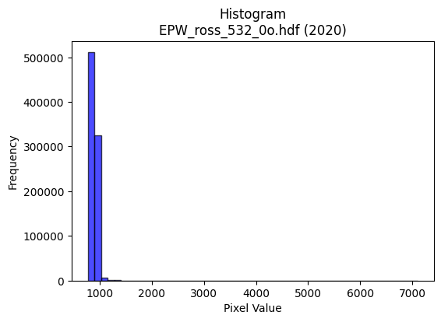
2020 | EPW_ross_532_0o.hdf | epw ross | b'\x89PNG\r\n\x1a\n\x00\x00\x00\rIHDR\x00\x00\x026\x00\x00\x01\x9e\x08\x06\x00\x00\x00\x87\x11K+\x00\x00\x009tEXtSoftware\x00Matplotlib version3.9.1, https://matplotlib.org/\xd3\x19\xee!\x00\x00\x00\tpHYs\x00\x00\x0fa\x00\x00\x0fa\x01\xa8?\xa7i\x00\x00Q\x0cIDATx\x9c\xed\xddy|Lg\xff?\xfe\xd7d\x9b,L"\xbbT\xc4\xbeD\x08\xa2"D5\x84 Uji\xa8\x12D\xfb\xa1\xa1"\x96V\xeb\xb6\xb4\xbd\x1b\xa5\xb6\xb6\x96\xb6H\xd0*\xd2o\xd1ZB\xecEj\t\xb1\x0bBE1I,\xc9$)Y\xaf\xdf\x1f~9\xb7cB\x92\x11\x86\xe3\xf5|<\xe6qw\xae\xeb=\xd7y\xcfi\xee\xe4\xd53\xe7\x9cQ\t!\x04\x88\x88\x88\x88\x14\xc0\xc4\xd8\r\x10\x11\x11\x11U\x16\x06\x1b"""R\x0c\x06\x1b"""R\x0c\x06\x1b"""R\x0c\x06\x1b"""R\x0c\x06\x1b"""R\x0c\x06\x1b"""R\x0c\x06\x1b"""R\x0c\x06\x1b"""R\x0c\x06\x1b"z.\xd5\xaaU\x0bC\x86\x0c1v\x1bD\xf4\x82a\xb0!\xa2g"&&\x06*\x95\nG\x8e\x1c)u\xfe\xf5\xd7_\x87\x97\x97\xd7\x13mc\xf3\xe6\xcd\x986m\xda\x13\xadAD/6\x06\x1b"z.%\'\'\xe3\xc7\x1f\x7f\xac\xd0k6o\xde\x8c\xe9\xd3\xa7?\xa5\x8e\x88\xe8E\xc0`CD\xcf%\xb5Z\rsssc\xb7Q!\xb9\xb9\xb9\xc6n\x81\xe8\xa5\xc7`CD\xcf\xa5\x87\xcf\xb1)((\xc0\xf4\xe9\xd3Q\xbf~}XZZ\xc2\xc1\xc1\x01\xfe\xfe\xfe\x88\x8f\x8f\x07\x00\x0c\x192\x04\x0b\x16,\x00\x00\xa8T*\xe9Q"77\x17\xe3\xc6\x8d\x83\xbb\xbb;\xd4j5\x1a6l\x88\xaf\xbf\xfe\x1aB\x08\xd9v\xef\xde\xbd\x8b\x0f?\xfc\x10\x8e\x8e\x8e\xa8Z\xb5*\xde|\xf3M\\\xbbv\r*\x95J\xf61\xd7\xb4i\xd3\xa0R\xa9p\xe6\xcc\x19\xbc\xf3\xce;\xa8V\xad\x1a\xfc\xfd\xfd\x01\x00\'N\x9c\xc0\x90!CP\xa7N\x1dXZZ\xc2\xd5\xd5\x15\xc3\x86\r\xc3\xad[\xb7d\xdb*Y\xe3\xfc\xf9\xf3x\xf7\xddwakk\x0b\'\'\'\xfc\xe7?\xff\x81\x10\x02W\xaf^E\xcf\x9e=\xa1\xd1h\xe0\xea\xea\x8a\xd9\xb3gW\xe6.&R$3c7@D/\x97\xac\xac,\xdc\xbcySo\xbc\xa0\xa0\xe0\xb1\xaf\x9b6m\x1a\xa2\xa2\xa20|\xf8p\xb4n\xdd\x1a:\x9d\x0eG\x8e\x1c\xc1\xd1\xa3G\xd1\xb9sg\xfc\xdf\xff\xfd\x1f\xae_\xbf\x8e\xf8\xf8x\xac\\\xb9R\xf6Z!\x04\xde|\xf3M\xec\xda\xb5\x0baaah\xde\xbc9\xb6n\xdd\x8a\t\x13&\xe0\xda\xb5k\x98;w\xaeT;d\xc8\x10\xac]\xbb\x16\x83\x06\rB\x9b6m\xb0g\xcf\x1e\x04\x07\x07?\xb2\xaf~\xfd\xfa\xa1~\xfd\xfa\xf8\xf2\xcb/\xa5\x90\x14\
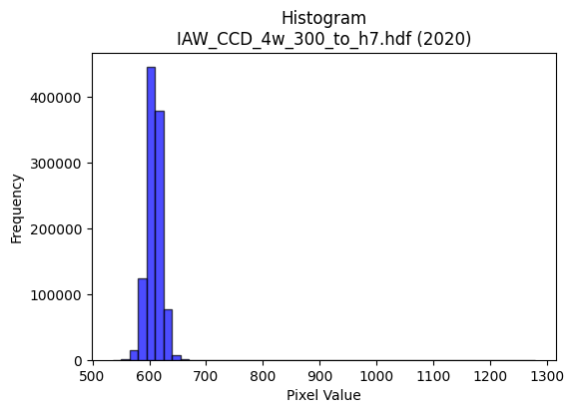
2020 | IAW_CCD_4w_300_to_h7.hdf | iaw ccd | b'\x89PNG\r\n\x1a\n\x00\x00\x00\rIHDR\x00\x00\x02?\x00\x00\x01\x9e\x08\x06\x00\x00\x00{\x04`\xe1\x00\x00\x009tEXtSoftware\x00Matplotlib version3.9.1, https://matplotlib.org/\xd3\x19\xee!\x00\x00\x00\tpHYs\x00\x00\x0fa\x00\x00\x0fa\x01\xa8?\xa7i\x00\x00Q\xe3IDATx\x9c\xed\xddw\\Sg\xff?\xfeW\x18ai@P@TpO\x14\xb7b\xc5:\xa8\xa8\xd4]\xeb\xaa\x82b\x1d7N\\\xb5\xf6\x03jk\xf5\xd6\xbaZ\xadZ\xdb\x82[Ko\xb5\xad\x03K\xb1n\xaa\x82\xe2\xaau\xa0\x02\x0e\x90\xaa\x10@e\xe5\xfa\xfe\xe1/\xe7g\x0c\xca0\x0c9\xaf\xe7\xe3\x91G\x9b\xebz\xe7\xe4}\x08\xc8\x8b\x93\xeb\x9c(\x84\x10\x02DDDD2aT\xda\r\x10\x11\x11\x11\x95$\x86\x1f"""\x92\x15\x86\x1f"""\x92\x15\x86\x1f"""\x92\x15\x86\x1f"""\x92\x15\x86\x1f"""\x92\x15\x86\x1f"""\x92\x15\x86\x1f"""\x92\x15\x86\x1f"""\x92\x15\x86\x1f"*\x93j\xd6\xac\t__\xdf\xd2n\x83\x88\xca!\x86\x1f"*\x11!!!P(\x14\x88\x8a\x8a\xcas\xbes\xe7\xcepuu}\xa3\xe7\xd8\xbf\x7f?\xe6\xcd\x9b\xf7F\xdb \xa2\xf2\x8f\xe1\x87\x88\xca\xa4\xabW\xafb\xc3\x86\r\x85z\xcc\xfe\xfd\xfb1\x7f\xfe\xfcb\xea\x88\x88\xca\x0b\x86\x1f"*\x93\xcc\xcc\xcc`jjZ\xdam\x14JFFFi\xb7@D\x05\xc0\xf0CDe\xd2\xcbk~\xb2\xb3\xb31\x7f\xfe|\xd4\xabW\x0f\xe6\xe6\xe6\xb0\xb3\xb3C\xc7\x8e\x1d\x11\x1e\x1e\x0e\x00\xf0\xf5\xf5\xc5\x9a5k\x00\x00\n\x85B\xbaiedd`\xfa\xf4\xe9\xa8Q\xa3\x06\xcc\xcc\xcc\xd0\xa0A\x03|\xf5\xd5W\x10B\xe8<\xef\xd3\xa7O1y\xf2dT\xae\\\x19\x15+VD\x9f>}p\xf7\xee](\x14\n\x9d\xb7\xd4\xe6\xcd\x9b\x07\x85B\x81\xbf\xff\xfe\x1b\xc3\x86\rC\xa5J\x95\xd0\xb1cG\x00\xc0\x85\x0b\x17\xe0\xeb\xeb\x8b\xda\xb5k\xc3\xdc\xdc\x1c\x8e\x8e\x8e\x18=z4\x1e>|\xa8\xf3\\\xdam\\\xbbv\r\x1f}\xf4\x11\xac\xad\xadQ\xa5J\x15\xfc\xdf\xff\xfd\x1f\x84\x10HHH@\xdf\xbe}\xa1R\xa9\xe0\xe8\xe8\x88e\xcb\x96\x19\xf2KL$[&\xa5\xdd\x00\x11\xc9Kjj*\xfe\xfd\xf7_\xbd\xf1\xec\xec\xec\xd7>n\xde\xbcyX\xb4h\x11\xc6\x8c\x19\x83\xb6m\xdbB\xadV#**\ng\xcf\x9e\xc5{\xef\xbd\x87q\xe3\xc6\xe1\xde\xbd{\x08\x0f\x0f\xc7\xe6\xcd\x9bu\x1e+\x84@\x9f>}\xf0\xe7\x9f\x7f\xc2\xcf\xcf\x0f\xcd\x9b7\xc7\xc1\x83\x071s\xe6L\xdc\xbd{\x17+V\xac\x90j}}}\xf1\xd3O?a\xc4\x88\x11h\xdf\xbe=\x
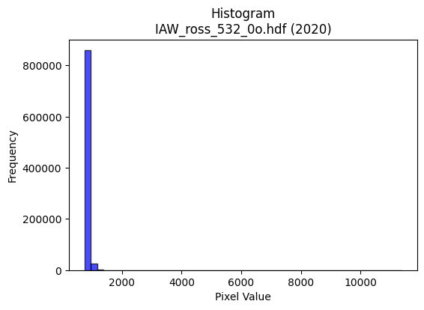
2020 | IAW_ross_532_0o.hdf | iaw ross | b'\x89PNG\r\n\x1a\n\x00\x00\x00\rIHDR\x00\x00\x026\x00\x00\x01\x9e\x08\x06\x00\x00\x00\x87\x11K+\x00\x00\x009tEXtSoftware\x00Matplotlib version3.9.1, https://matplotlib.org/\xd3\x19\xee!\x00\x00\x00\tpHYs\x00\x00\x0fa\x00\x00\x0fa\x01\xa8?\xa7i\x00\x00L7IDATx\x9c\xed\xddwX\x14g\xdb6\xf0siK\x91\x05E\x01\x89\x88\xa8X\xc1XP$\xb6\x10\x89\x18\xd1\xd8+**I,\x10E\x8c&yLTb\x12,\xb1\xa5X\xd2\xd0$V|b4\x16\x94`\x8bJT\xb07\x14\x1b<*`\x83\x05T\xda\xde\xdf\x1f\xf9\x98\xd7qAaA\t\x93\xf3w\x1c{<\xee}_3s\xcd\xe4\xd5=\xdf\xd9\x99Y\x95\x10B\x80\x88\x88\x88H\x01\x8c*\xbb\x01"""\xa2\x8a\xc2`CDDD\x8a\xc1`CDDD\x8a\xc1`CDDD\x8a\xc1`CDDD\x8a\xc1`CDDD\x8a\xc1`CDDD\x8a\xc1`CDDD\x8a\xc1`CDDD\x8a\xc1`CD\xffH\xf5\xea\xd5\xc3\xa8Q\xa3*\xbb\r"\xaab\x18l\x88\xe8\x85X\xb9r%T*\x15\xe2\xe3\xe3\x8b\x9d\x7f\xf5\xd5W\xe1\xee\xee^\xaeml\xdf\xbe\x1d\xb3f\xcd*\xd7:\x88\xa8jc\xb0!\xa2\x7f\xa4\xc4\xc4D|\xf7\xddweZf\xfb\xf6\xed\x08\x0f\x0f\x7fN\x1d\x11QU\xc0`CD\xffHj\xb5\x1a\xa6\xa6\xa6\x95\xddF\x99\xe4\xe4\xe4Tv\x0bD\xffz\x0c6D\xf4\x8f\xf4\xe456\xf9\xf9\xf9\x08\x0f\x0f\x87\x9b\x9b\x1b\xcc\xcd\xcdagg\x87\x8e\x1d;"&&\x06\x000j\xd4(|\xf3\xcd7\x00\x00\x95J%\xbd\x8a\xe4\xe4\xe4`\xca\x94)pvv\x86Z\xadF\xe3\xc6\x8d\xf1\xc5\x17_@\x08!\xdb\xee\xc3\x87\x0f1q\xe2D\xd4\xacY\x13\xd6\xd6\xd6x\xf3\xcd7q\xe3\xc6\r\xa8T*\xd9\xd7\\\xb3f\xcd\x82J\xa5\xc2\xb9s\xe70l\xd80T\xaf^\x1d\x1d;v\x04\x00\x9c:u\n\xa3F\x8dB\xfd\xfa\xf5ann\x0eGGG\x8c\x193\x06w\xef\xde\x95m\xabh\x1d\x17/^\xc4\xf0\xe1\xc3acc\x83Z\xb5j\xe1\xe3\x8f?\x86\x10\x02)))\xe8\xdd\xbb74\x1a\r\x1c\x1d\x1d\xb1`\xc1\x82\x8a<\xc4D\x8adR\xd9\r\x10\xd1\xbfKff&\xee\xdc\xb9\xa37\x9e\x9f\x9f\xff\xd4\xe5f\xcd\x9a\x85\x88\x88\x08\xbc\xf5\xd6[h\xd7\xae\x1d\xb4Z-\xe2\xe3\xe3q\xec\xd81\xbc\xfe\xfa\xeb\x18;v,n\xde\xbc\x89\x98\x98\x18\xfc\xfc\xf3\xcf\xb2e\x85\x10x\xf3\xcd7\xb1g\xcf\x1e\x04\x05\x05\xa1e\xcb\x96\xd8\xb9s\'\xa6N\x9d\x8a\x1b7n`\xd1\xa2ER\xed\xa8Q\xa3\xb0a\xc3\x06\x8c\x181\x02\xed\xdb\xb7\xc7\xbe}\xfb\xe0\xef\xef_b_\x03\x07\x0e\x84\x9b\x9b\x1b>\xff\xfcs)$\xc5\xc4\xc4\xe0\xca\x9
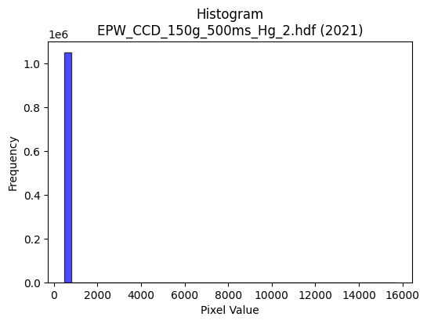
2021 | EPW_CCD_150g_500ms_Hg_2.hdf | epw ccd | b'\x89PNG\r\n\x1a\n\x00\x00\x00\rIHDR\x00\x00\x02!\x00\x00\x01\x9e\x08\x06\x00\x00\x00Bc\xd1\xba\x00\x00\x009tEXtSoftware\x00Matplotlib version3.9.1, https://matplotlib.org/\xd3\x19\xee!\x00\x00\x00\tpHYs\x00\x00\x0fa\x00\x00\x0fa\x01\xa8?\xa7i\x00\x00N\xa1IDATx\x9c\xed\xddwX\x14\xd7\xfe?\xf0\xf7\xd2\x96&\xa2\xa2 (`C\xa3X\x10\x14\xb1\x17"\x96X\x93h\xec\x12b\xac\xb1\xa0&Q\x13\x91\x14\xb1"\xb9\tjl\x98X\x82\x9ak\xfb\xda\rjlD#\x8a],\xa8(J\xb3\xd0\x94"{~\x7f\xf8c\xae\xe3.Ju\x04\xdf\xaf\xe7\xd9\xe7\x863gf>g\xef\xb2\xbc\x9d93\xa3\x12B\x08\x10\x11\x11\x11\xbdazJ\x17@DDD\xef&\x86\x10"""R\x04C\x08\x11\x11\x11)\x82!\x84\x88\x88\x88\x14\xc1\x10BDDD\x8a`\x08!"""E0\x84\x10\x11\x11\x91"\x18B\x88\x88\x88H\x11\x0c!DDD\xa4\x08\x86\x10"\xca\x93\xa3\xa3#\x86\x0f\x1f\xaet\x19DTF1\x84\x10\xbdCV\xaf^\r\x95J\x85S\xa7N\xe9\\\xde\xbe}{8;;\x17i\x1f\xbbv\xed\xc2\xacY\xb3\x8a\xb4\r"z70\x84\x10Q\x9e\xa2\xa2\xa2\xb0|\xf9\xf2\x02\xad\xb3k\xd7.\xf8\xfb\xfb\x97PEDT\x960\x84\x10Q\x9e\xd4j5\x0c\r\r\x95.\xa3@\xd2\xd3\xd3\x95.\x81\x88\xf2\x89!\x84\x88\xf2\xf4\xf2\x9c\x90\xec\xecl\xf8\xfb\xfb\xa3N\x9d:066F\xa5J\x95\xd0\xbauk\xec\xdf\xbf\x1f\x000|\xf8p\x04\x07\x07\x03\x00T*\x95\xf4\xca\x95\x9e\x9e\x8e\xc9\x93\'\xa3z\xf5\xeaP\xab\xd5\xa8[\xb7.\x16,X\x80\x97\x1f\xe6\xfd\xf4\xe9S\x8c\x1f?\x1eVVV(W\xae\x1cz\xf6\xec\x89\xd8\xd8X\xa8T*\xd9\xa9\x9eY\xb3fA\xa5R\xe1\xd2\xa5K\x188p *T\xa8\x80\xd6\xad[\x03\x00\xce\x9d;\x87\xe1\xc3\x87\xa3f\xcd\x9a066\x86\x8d\x8d\r>\xfd\xf4S<x\xf0@\xb6\xaf\xdcm\\\xbdz\x15\x83\x07\x0fF\xf9\xf2\xe5Q\xb9re|\xfb\xed\xb7\x10B\xe0\xce\x9d;\xe8\xd5\xab\x17,,,`cc\x83\x85\x0b\x17\x16\xe7[L\xf4N3P\xba\x00"z\xf3\x92\x93\x93\x91\x94\x94\xa4\xd5\x9e\x9d\x9d\xfd\xca\xf5f\xcd\x9a\x85\x80\x80\x00|\xf6\xd9gh\xde\xbc9RRRp\xea\xd4)\x9c>}\x1a\xef\xbf\xff>F\x8e\x1c\x89{\xf7\xeea\xff\xfe\xfdX\xb3f\x8dl]!\x04z\xf6\xec\x89\x83\x07\x0f\xc2\xc7\xc7\x07M\x9a4\xc1\xde\xbd{1u\xeaT\xc4\xc6\xc6b\xd1\xa2ER\xdf\xe1\xc3\x87c\xe3\xc6\x8d\x182d\x08Z\xb4h\x81\xbf\xff\xfe\x1b\xdd\xbbw\xcf\xb3\xae\x8f?\xfe\x18u\xea\xd4\xc
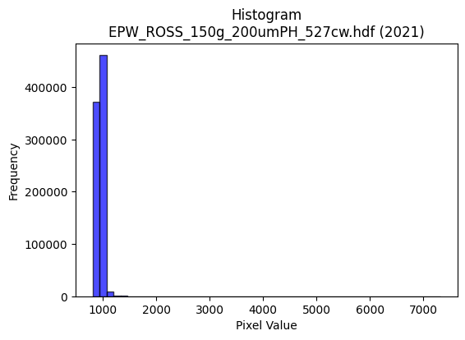
2021 | EPW_ROSS_150g_200umPH_527cw.hdf | epw ross | b'\x89PNG\r\n\x1a\n\x00\x00\x00\rIHDR\x00\x00\x026\x00\x00\x01\x9e\x08\x06\x00\x00\x00\x87\x11K+\x00\x00\x009tEXtSoftware\x00Matplotlib version3.9.1, https://matplotlib.org/\xd3\x19\xee!\x00\x00\x00\tpHYs\x00\x00\x0fa\x00\x00\x0fa\x01\xa8?\xa7i\x00\x00S\x05IDATx\x9c\xed\xddwX\x14\xe7\xfa>\xf0{iK\xd1\x05\x11i\x91\xa2\x82\x05\xb1\x17\xc4X\xa2\xa2\xa8\xc4\xd8b\xb0\x83b\x8c\x06\x8d\x8a%\xf1\x98cIL0z\x92H\x8e51\x01c\xac\xe4\xd8\xa2\xa2\xf2\xc5\xae\xc4\x82\xa2\xd8\x15\x0bD\xa5X\xa8*\xf5\xfd\xfd\xe1\xc5\xfcXw\x11XQt\xb8?\xd7\xb5W\xb2\xef<;\xf3\xcc\xb0,\xb7\xd3V!\x84\x10 """\x92\x01\xbd\xcan\x80\x88\x88\x88\xa8\xa20\xd8\x10\x11\x11\x91l0\xd8\x10\x11\x11\x91l0\xd8\x10\x11\x11\x91l0\xd8\x10\x11\x11\x91l0\xd8\x10\x11\x11\x91l0\xd8\x10\x11\x11\x91l0\xd8\x10\x11\x11\x91l0\xd8\x10\x11\x11\x91l0\xd8\x10\xd1\x1b\xc9\xd9\xd9\x19\xfe\xfe\xfe\x95\xdd\x06\x11\xbde\x18l\x88\xe8\xb5\x08\x0b\x0b\x83B\xa1\xc0\xa9S\xa7\xb4N\x7f\xef\xbd\xf7\xe0\xee\xee\xfeR\xcb\xd8\xb5k\x17\xe6\xce\x9d\xfbR\xf3 \xa2\xb7\x1b\x83\r\x11\xbd\x91\xae\\\xb9\x82_~\xf9\xa5\\\xaf\xd9\xb5k\x17\xe6\xcd\x9b\xf7\x8a:"\xa2\xb7\x01\x83\r\x11\xbd\x91\x94J%\x0c\r\r+\xbb\x8dr\xc9\xce\xce\xae\xec\x16\x88\xaa<\x06\x1b"z#=\x7f\x8eM^^\x1e\xe6\xcd\x9b\x07WWW\x18\x1b\x1b\xa3f\xcd\x9a\xe8\xd0\xa1\x03"##\x01\x00\xfe\xfe\xfeX\xbat)\x00@\xa1PH\x8f"\xd9\xd9\xd9\x98:u*\x1c\x1c\x1c\xa0T*\xd1\xa0A\x03\xfc\xe7?\xff\x81\x10Bm\xb9O\x9e<\xc1g\x9f}\x06+++T\xaf^\x1d\x1f|\xf0\x01\xee\xdc\xb9\x03\x85B\xa1v\x98k\xee\xdc\xb9P(\x14\xb8x\xf1"\x86\x0e\x1d\x8a\x1a5j\xa0C\x87\x0e\x00\x80s\xe7\xce\xc1\xdf\xdf\x1fu\xeb\xd6\x85\xb1\xb11lmm1z\xf4h<x\xf0@mYE\xf3\xb8z\xf5*\x86\x0f\x1f\x0esss\xd4\xaaU\x0b\xff\xfe\xf7\xbf!\x84@bb"\xfa\xf6\xed\x0b\x95J\x05[[[|\xff\xfd\xf7\x15\xb9\x89\x89d\xc9\xa0\xb2\x1b \xa2\xaa%==\x1d\xf7\xef\xdf\xd7\x18\xcf\xcb\xcb{\xe1\xeb\xe6\xce\x9d\x8b\xe0\xe0`\x8c\x193\x06m\xdb\xb6EFF\x06N\x9d:\x85\xd3\xa7O\xa3{\xf7\xee\xf8\xe4\x93Op\xf7\xee]DFFb\xcd\x9a5j\xaf\x15B\xe0\x83\x0f>\xc0\xfe\xfd\xfb\x11\x10\x10\x80\xe6\xcd\x9bc\xcf\x9e=\x98>}:\
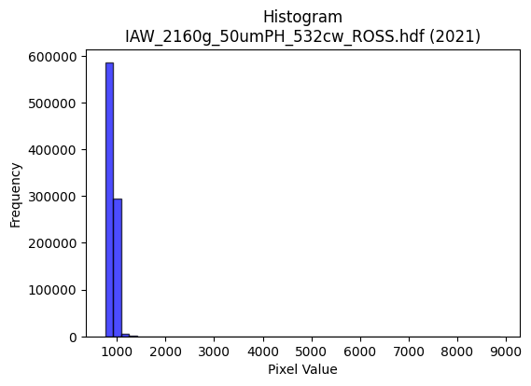
2021 | IAW_2160g_50umPH_532cw_ROSS.hdf | iaw ross | b'\x89PNG\r\n\x1a\n\x00\x00\x00\rIHDR\x00\x00\x029\x00\x00\x01\x9e\x08\x06\x00\x00\x00v\x1a\x10\xa6\x00\x00\x009tEXtSoftware\x00Matplotlib version3.9.1, https://matplotlib.org/\xd3\x19\xee!\x00\x00\x00\tpHYs\x00\x00\x0fa\x00\x00\x0fa\x01\xa8?\xa7i\x00\x00_?IDATx\x9c\xed\xddy\\Te\xfb?\xf0\xcf\xb0\r\xeb\x80\xec\x9a\n\xa8\xb8 \xb8\xa2H\x8ae\x92\xa4d\xee\xa9\x99\x82R\xa6\xe1\x82\xe4\x9a\xe5V\x89K\x96\xfa\xb8\x95=\x82\xa5\xa6\xd2\x93f\xa2(\x81\xbb\xa4\x89+\x9a\xa8\xb8@\x02\x8a\x0b\x8b\xa8\xac\xf7\xef\x0f\x7f\x9c/\xc7\x01\x81\x11\x05\xa6\xcf\xfb\xf5:\xaf\x9a\xfb\xbe\xe6>\xd7\x99\x19f.\xcf\xb9\xcf9\n!\x84\x00\x11\x11\x11\x91\x96\xd1\xa9\xee\x04\x88\x88\x88\x88^\x04\x169DDD\xa4\x95X\xe4\x10\x11\x11\x91Vb\x91CDDDZ\x89E\x0e\x11\x11\x11i%\x169DDD\xa4\x95X\xe4\x10\x11\x11\x91Vb\x91CDDDZ\x89E\x0e\x11\x11\x11i%\x169DT#9::\xc2\xdf\xdf\xbf\xba\xd3 \xa2Z\x8cE\x0e\x11\xbd\x14aaaP(\x148q\xe2D\xa9\xfd\xaf\xbf\xfe:\\]]\x9fk\x1d\xbbv\xed\xc2\x9c9s\x9ek\x0c"\xd2\x1e,r\x88\xa8FJHH\xc0\xda\xb5k+\xf5\x9c]\xbbva\xee\xdc\xb9/(#"\xaamX\xe4\x10Q\x8d\xa4T*\xa1\xaf\xaf_\xddiTJNNNu\xa7@D%\xb0\xc8!\xa2\x1a\xe9\xe999\xf9\xf9\xf9\x98;w.\x9c\x9d\x9dahh\x08+++t\xe9\xd2\x05QQQ\x00\x00\x7f\x7f\x7f\xac\\\xb9\x12\x00\xa0P(\xa4\xa5XNN\x0e>\xf9\xe4\x134h\xd0\x00J\xa5\x12\xcd\x9a5\xc3\xd7_\x7f\r!\x84l\xbd\x8f\x1e=\xc2\x84\t\x13`mm\r333\xbc\xf3\xce;\xb8y\xf3&\x14\n\x85\xecP\xd8\x9c9s\xa0P(p\xe1\xc2\x05\xbc\xf7\xde{\xa8S\xa7\x0e\xbat\xe9\x02\x008{\xf6,\xfc\xfd\xfd\xd1\xa8Q#\x18\x1a\x1a\xc2\xde\xde\x1e\xa3F\x8d\xc2\xdd\xbbwe\xeb*\x1e\xe3\xd2\xa5Kx\xff\xfd\xf7ann\x0e\x1b\x1b\x1b|\xfe\xf9\xe7\x10B 99\x19}\xfa\xf4\x81J\xa5\x82\xbd\xbd=\x96,YR\x95/1\x91\xd6\xd3\xab\xee\x04\x88\xe8\xdf%33\x13w\xee\xdcQk\xcf\xcf\xcf\x7f\xe6\xf3\xe6\xcc\x99\x83\x90\x90\x10|\xf0\xc1\x07\xe8\xd8\xb1#\xb2\xb2\xb2p\xe2\xc4\t\x9c<y\x12o\xbe\xf9&>\xfa\xe8#\xa4\xa4\xa4 **\n?\xfd\xf4\x93\xec\xb9B\x08\xbc\xf3\xce;\xd8\xb7o\x1f\x02\x02\x02\xd0\xa6M\x1b\xec\xd9\xb3\x07S\xa6L\xc1\xcd\x9b7\xf1\xed\xb7\xdfJ\xb1\xfe\xfe\xfe\xd8\xbau+\x86\x0f\x1f\x8eN\
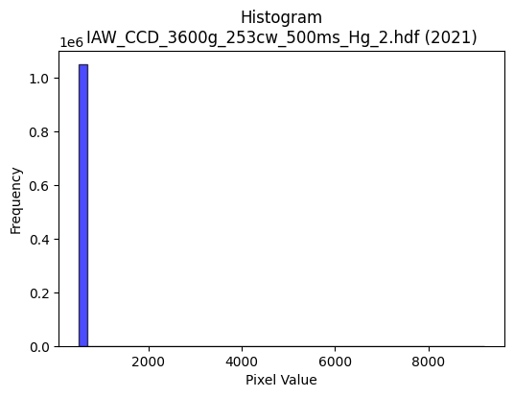
2021 | IAW_CCD_3600g_253cw_500ms_Hg_2.hdf | iaw ccd | b'\x89PNG\r\n\x1a\n\x00\x00\x00\rIHDR\x00\x00\x02\x18\x00\x00\x01\x9e\x08\x06\x00\x00\x00\xd6\x85xH\x00\x00\x009tEXtSoftware\x00Matplotlib version3.9.1, https://matplotlib.org/\xd3\x19\xee!\x00\x00\x00\tpHYs\x00\x00\x0fa\x00\x00\x0fa\x01\xa8?\xa7i\x00\x00P{IDATx\x9c\xed\xddwX\x14\xc7\xe3\x06\xf0\xf7hG\x13\x90\xae\x88\x80\n6\xac`A\xc5\x12\x89X\x82-\x1a[,\x04M\x8c\x9a\xa0\x18M\x8cQ$\x1ak4$\xd1hb\x81\xd8\x8d\x89-\x16\x94\xa0&\xb6\xa8`o\xa8X\xb0!\x88\n\x88J\xbb\xf9\xfd\xe1\xef\xf6\xeby\x07\x1e\xb8\x8a\xc4\xf7\xf3<\xf7$7;\xbb;{\x0b\xe7\xcb\xec\xec\xacB\x08!@DDD$#\x83\xd2n\x00\x11\x11\x11\xfd\xf70`\x10\x11\x11\x91\xec\x180\x88\x88\x88Hv\x0c\x18DDD$;\x06\x0c"""\x92\x1d\x03\x06\x11\x11\x11\xc9\x8e\x01\x83\x88\x88\x88d\xc7\x80ADDD\xb2c\xc0 """\xd91`\x10Q\xa1\xdc\xdd\xdd1h\xd0\xa0\xd2n\x06\x11\x95A\x0c\x18Do\x90\xe8\xe8h(\x14\n\xc4\xc7\xc7\xeb\\\xde\xbaukx{{\xbf\xd0>\xb6n\xdd\x8aI\x93&\xbd\xd06\x88\xa8\xecc\xc0 \xa2B%&&b\xe1\xc2\x85\xc5Zg\xeb\xd6\xad\x88\x88\x88xI-"\xa2\xb2\x82\x01\x83\x88\n\xa5T*all\\\xda\xcd(\x96\xec\xec\xec\xd2n\x02\x11\x81\x01\x83\x88\x8a\xf0\xec\x18\x8c\xbc\xbc<DDD\xc0\xd3\xd3\x13\xa6\xa6\xa6\xb0\xb3\xb3C\x8b\x16-\x10\x1b\x1b\x0b\x00\x184h\x10\xe6\xcd\x9b\x07\x00P(\x14\xd2K-;;\x1b\xa3G\x8f\x86\xab\xab+\x94J%\xaaW\xaf\x8eo\xbf\xfd\x16\xcf>\xd4\xf9\xd1\xa3G\xf8\xf4\xd3Oaoo\x8fr\xe5\xca\xa1s\xe7\xce\xb8q\xe3\x06\x14\n\x85\xc6\xe5\x97I\x93&A\xa1P\xe0\xcc\x993\xe8\xdb\xb7/\xca\x97/\x8f\x16-Z\x00\x00N\x9c8\x81A\x83\x06\xa1J\x95*055\x85\xb3\xb33>\xf8\xe0\x03\xa4\xa7\xa7k\xecK\xbd\x8d\xf3\xe7\xcf\xe3\xfd\xf7\xdf\x87\xb5\xb55\x1c\x1c\x1c0a\xc2\x04\x08!p\xed\xda5t\xe9\xd2\x05VVVpvv\xc6\xec\xd9\xb3\xe5\xfc\x88\x89\xfe\xb3\x8cJ\xbb\x01D\xf4\xeaedd\xe0\xce\x9d;Z\xe5yyyE\xae7i\xd2$L\x9b6\r\x83\x07\x0fF\xe3\xc6\x8d\x91\x99\x99\x89\xf8\xf8x\x1c9r\x04o\xbf\xfd6>\xfa\xe8#\xdc\xbcy\x13\xb1\xb1\xb1X\xb6l\x99\xc6\xbaB\x08t\xee\xdc\x19\xbbv\xedBHH\x08\xea\xd7\xaf\x8f\xed\xdb\xb7c\xcc\x981\xb8q\xe3\x06\xbe\xfb\xee;\xa9\xee\xa0A\x83\xf0\xdbo\xbf\xa1\x7f\xff\xfeh\xda\xb4)\xfe\xf

2022 | EPW_CCD_0cw_532nm_source_150g.hdf | epw ccd | b'\x89PNG\r\n\x1a\n\x00\x00\x00\rIHDR\x00\x00\x026\x00\x00\x01\x9e\x08\x06\x00\x00\x00\x87\x11K+\x00\x00\x009tEXtSoftware\x00Matplotlib version3.9.1, https://matplotlib.org/\xd3\x19\xee!\x00\x00\x00\tpHYs\x00\x00\x0fa\x00\x00\x0fa\x01\xa8?\xa7i\x00\x00i\xb4IDATx\x9c\xed\xddyXTe\xfb\x07\xf0\xef\x00\xce\xb0( ;$"\xee\x0b\xb8\'a\xaeI\x80\x92\xb9\xe5\xeb\x96\xa2\xa2\xa6\x81)\x98\x9ae\nji\x9a[\xa5\xd2\xa2\xa2\xa9\xb9\xf4\x9a\xfa\xaa\xa1\x88\xb9\x13\n\x8ak\xe1\x0e\xa6\xa0\x88\xe2\x08"\xeb\xf3\xfb\xc3\x8b\xf3\xe38\xc3*\nL\xdf\xcfu\x9dK\xe7y\xee9s?3s\xe0\xe6\x9c\xe7\x9c\xa3\x10B\x08\x10\x11\x11\x11\xe9\x00\xbd\xcaN\x80\x88\x88\x88\xa8\xa2\xb0\xb0!"""\x9d\xc1\xc2\x86\x88\x88\x88t\x06\x0b\x1b"""\xd2\x19,l\x88\x88\x88Hg\xb0\xb0!"""\x9d\xc1\xc2\x86\x88\x88\x88t\x06\x0b\x1b"""\xd2\x19,l\x88\x88\x88Hg\xb0\xb0!\xa2*\xa9^\xbdz\x189rde\xa7AD\xd5\x0c\x0b\x1b"z%\xc2\xc2\xc2\xa0P(\x10\x13\x13\xa3\xb5\xbf[\xb7npqqy\xa1\xd7\xd8\xbbw/\x82\x83\x83_h\x1dDT\xbd\xb1\xb0!\xa2*)>>\x1e?\xfe\xf8c\x99\x9e\xb3w\xef^\x84\x84\x84\xbc\xa4\x8c\x88\xa8:`aCDU\x92J\xa5B\x8d\x1a5*;\x8d2\xc9\xc8\xc8\xa8\xec\x14\x88\xfe\xf5X\xd8\x10Q\x95\xf4\xfc\x1c\x9b\x9c\x9c\x1c\x84\x84\x84\xa0Q\xa3F044\x84\xa5\xa5%:u\xea\x84\x88\x88\x08\x00\xc0\xc8\x91#\xb1b\xc5\n\x00\x80B\xa1\x90\x96\x02\x19\x19\x19\x982e\n\x1c\x1d\x1d\xa1R\xa9\xd0\xa4I\x13|\xfd\xf5\xd7\x10B\xc8^733\x13\x1f}\xf4\x11\xac\xac\xacP\xabV-\xbc\xfb\xee\xbb\xb8}\xfb6\x14\n\x85\xec0Wpp0\x14\n\x05.]\xba\x84\xa1C\x87\xa2v\xed\xda\xe8\xd4\xa9\x13\x00\xe0\xdc\xb9s\x189r$\xea\xd7\xaf\x0fCCC\xd8\xd9\xd9a\xf4\xe8\xd1HMM\x95\xbdV\xc1:._\xbe\x8c\xf7\xdf\x7f\x1ffff\xb0\xb6\xb6\xc6\xe7\x9f\x7f\x0e!\x04n\xdd\xba\x85>}\xfa\xc0\xd4\xd4\x14vvvX\xbcxqE\xbe\xc5D:\xc9\xa0\xb2\x13 \xa2\x7f\x97G\x8f\x1e\xe1\xfe\xfd\xfb\x1a\xed999\xc5>/88\x18\xf3\xe7\xcf\xc7\x981c\xd0\xa1C\x07\xa8\xd5j\xc4\xc4\xc4\xe0\xf4\xe9\xd3x\xfb\xed\xb7\xf1\xc1\x07\x1f\xe0\xce\x9d;\x88\x88\x88\xc0\xcf?\xff,{\xae\x10\x02\xef\xbe\xfb.\xfe\xf8\xe3\x0f\xf8\xf9\xf9\xa1u\xeb\xd6\xd8\xb7o\x1f\xa6N\x9d\x8a\xdb\xb7oc\x
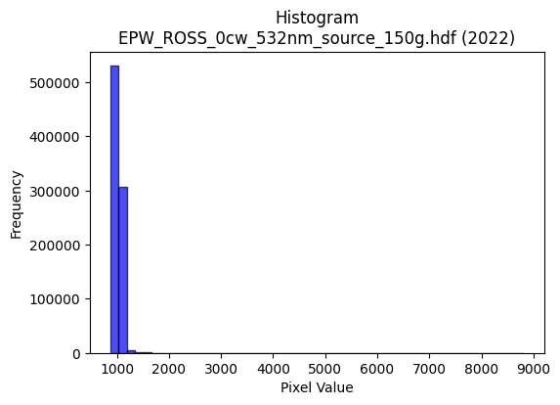
2022 | EPW_ROSS_0cw_532nm_source_150g.hdf | epw ross | b'\x89PNG\r\n\x1a\n\x00\x00\x00\rIHDR\x00\x00\x02=\x00\x00\x01\x9e\x08\x06\x00\x00\x00\x7f\xf1\xb0\xdc\x00\x00\x009tEXtSoftware\x00Matplotlib version3.9.1, https://matplotlib.org/\xd3\x19\xee!\x00\x00\x00\tpHYs\x00\x00\x0fa\x00\x00\x0fa\x01\xa8?\xa7i\x00\x00]\x99IDATx\x9c\xed\xddyxL\xd7\xff\x07\xf0\xf7d_\'\x91\xc8j\t!D\xc4\x16KD\xc5R!*Z[\xd5\x12\x04\xa1\xa5\xb1D\xec\xa5\xb6j\xa3\x94F\xbf\x08\xad%Z\x14ii\xd5\x12\xd2\xd8I-\xb1oA\x84\xd8\xb2X\xb2\x08\xb2\x9e\xdf\x1f\x9e\xdc_\xaeIH"$1\xef\xd7\xf3\xcc\xd3\xce9\x9f9\xf7sf23\x1f\xf7\x9e{G!\x84\x10 """z\xcfi\x94u\x02DDDD\xef\x02\x8b\x1e"""R\x0b,z\x88\x88\x88H-\xb0\xe8!"""\xb5\xc0\xa2\x87\x88\x88\x88\xd4\x02\x8b\x1e"""R\x0b,z\x88\x88\x88H-\xb0\xe8!"""\xb5\xc0\xa2\x87\x88\x88\x88\xd4\x02\x8b\x1e"*\x97j\xd4\xa8\x81\xc1\x83\x07\x97u\x1aD\xf4\x1ea\xd1CD\xefDHH\x08\x14\n\x05N\x9e<Y`\x7f\xbbv\xed\xe0\xec\xec\xfcF\xdb\xd8\xb9s\'f\xcd\x9a\xf5Fc\x10\xd1\xfb\x8bE\x0f\x11\x95K\xd1\xd1\xd1\xf8\xe5\x97_\x8a\xf5\x98\x9d;wb\xf6\xec\xd9o)#"\xaa\xe8X\xf4\x10Q\xb9\xa4\xab\xab\x0bmm\xed\xb2N\xa3X\xd2\xd3\xd3\xcb:\x05"z\x05\x16=DT.\xbd\xbc\xa6\'++\x0b\xb3g\xcf\x86\x83\x83\x03\xf4\xf4\xf4`nn\x8e\xd6\xad[#<<\x1c\x000x\xf0`,]\xba\x14\x00\xa0P(\xa4[\x9e\xf4\xf4t\x8c\x1f?\x1e\xd5\xaaU\x83\xae\xae.\xea\xd6\xad\x8b\x1f~\xf8\x01B\x08\xd9v\x9f={\x861c\xc6\xa0r\xe5\xca066\xc6\'\x9f|\x82\xbbw\xefB\xa1P\xc8\x0e\x9d\xcd\x9a5\x0b\n\x85\x02\x97.]B\xff\xfe\xfdQ\xa9R%\xb4n\xdd\x1a\x00p\xee\xdc9\x0c\x1e<\x18\xf6\xf6\xf6\xd0\xd3\xd3\x83\xb5\xb55\x86\x0e\x1d\x8a\x87\x0f\x1f\xca\xb6\x957\xc6\xd5\xabW1`\xc0\x00\x98\x98\x98\xc0\xc2\xc2\x02_\x7f\xfd5\x84\x10\xb8}\xfb6\xbau\xeb\x06\xa5R\tkkk,\\\xb8\xb04\x9fb"\xb5\xa3U\xd6\t\x10\x91zIII\xc1\x83\x07\x0fT\xda\xb3\xb2\xb2^\xf9\xb8Y\xb3f!00\x10\xc3\x86\rC\x8b\x16-\x90\x9a\x9a\x8a\x93\'O\xe2\xd4\xa9S\xe8\xd8\xb1#\xbe\xf8\xe2\x0b\xdc\xbbw\x0f\xe1\xe1\xe1\xf8\xed\xb7\xdfd\x8f\x15B\xe0\x93O>\xc1\xbe}\xfb\xe0\xeb\xeb\x8b\xc6\x8d\x1bc\xf7\xee\xdd\x988q"\xee\xde\xbd\x8b\x1f\x7f\xfcQ\x8a\x1d<x06o\xde\x8c\x81\x03\x07\xa2e\xcb\x968p\
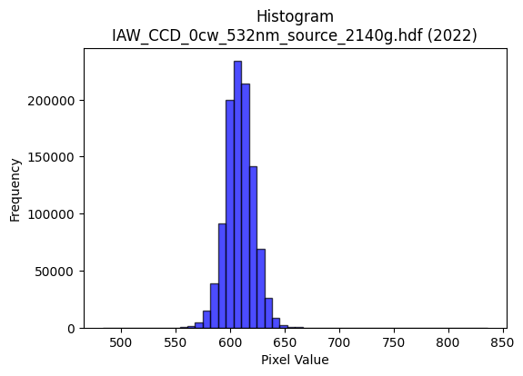
2022 | IAW_CCD_0cw_532nm_source_2140g.hdf | iaw ccd | b'\x89PNG\r\n\x1a\n\x00\x00\x00\rIHDR\x00\x00\x02?\x00\x00\x01\x9e\x08\x06\x00\x00\x00{\x04`\xe1\x00\x00\x009tEXtSoftware\x00Matplotlib version3.9.1, https://matplotlib.org/\xd3\x19\xee!\x00\x00\x00\tpHYs\x00\x00\x0fa\x00\x00\x0fa\x01\xa8?\xa7i\x00\x00X\xf6IDATx\x9c\xed\xddwT\x14W\xff\x06\xf0g)\xbb\x14\x05\xa4KD\xc4\x8a\nbG\xecF"(\xb1\xc7\xd8\xa2\x88D_\x8d\x1a\x15[L|\xb1\xc7\x16\x8d&\xb6h"\xc6\xa8\xb1\xe45\xc6XP\xc4^\xa2b\xecF\xa2\xa8`\x03\x11\xc5\x15T\xea\xfd\xfd\xe1a~\xae\xbb\xc0\x82H\x9b\xe7s\xce\x9e\x84{\xbf;{\xef\xc2\xc8\xc3\xec\x9d\x19\x85\x10B\x80\x88\x88\x88H&\x0c\x8a{\x00DDDDE\x89\xe1\x87\x88\x88\x88d\x85\xe1\x87\x88\x88\x88d\x85\xe1\x87\x88\x88\x88d\x85\xe1\x87\x88\x88\x88d\x85\xe1\x87\x88\x88\x88d\x85\xe1\x87\x88\x88\x88d\x85\xe1\x87\x88\x88\x88d\x85\xe1\x87\x88\x88\x88d\x85\xe1\x87\x88J\xa4*U\xaa`\xd0\xa0A\xc5=\x0c"*\x83\x18~\x88\xa8H\xac]\xbb\x16\n\x85\x02\x91\x91\x91:\xfb\xdb\xb6m\x0bww\xf7\xb7z\x8d\xdd\xbbwc\xda\xb4io\xb5\r"*\xfb\x18~\x88\xa8D\x8a\x8a\x8a\xc2\xea\xd5\xab\xf3\xf5\x9c\xdd\xbbwc\xfa\xf4\xe9\xefhDDTV0\xfc\x10Q\x89\xa4R\xa9`ll\\\xdc\xc3\xc8\x97\x94\x94\x94\xe2\x1e\x02\x11\xe9\x81\xe1\x87\x88J\xa47\xd7\xfc\xa4\xa7\xa7c\xfa\xf4\xe9\xa8Q\xa3\x06LLL`cc\x83\x96-["<<\x1c\x000h\xd0 ,[\xb6\x0c\x00\xa0P(\xa4G\xb6\x94\x94\x14\x8c\x1b7\x0e\xce\xce\xceP\xa9T\xa8U\xab\x16\xbe\xf9\xe6\x1b\x08!4^\xf7\xc5\x8b\x17\xf8\xfc\xf3\xcfakk\x8b\xf2\xe5\xcb\xa3K\x97.\xb8w\xef\x1e\x14\n\x85\xc6Gj\xd3\xa6M\x83B\xa1\xc0\xd5\xabW\xd1\xaf_?T\xa8P\x01-[\xb6\x04\x00\\\xbcx\x11\x83\x06\rB\xd5\xaaUabb\x02GGG\x0c\x1e<\x18\x89\x89\x89\x1a\xaf\x95\xbd\x8d\x7f\xff\xfd\x17\x9f|\xf2\t,--agg\x87\xff\xfe\xf7\xbf\x10B\xe0\xce\x9d;\xe8\xda\xb5+,,,\xe0\xe8\xe8\x88\x85\x0b\x17\x16\xe6[L$[F\xc5=\x00"\x92\x97\xa7O\x9f\xe2\xd1\xa3GZ\xed\xe9\xe9\xe9\xb9>o\xda\xb4i\x983g\x0e>\xfd\xf4S4m\xda\x14j\xb5\x1a\x91\x91\x91\xf8\xfb\xef\xbf\xf1\xc1\x07\x1f\xe0?\xff\xf9\x0f\xee\xdf\xbf\x8f\xf0\xf0p\xfc\xf2\xcb/\x1a\xcf\x15B\xa0K\x97.8x\xf0 \x82\x82\x82P\xbf~}\xec\xdd\xbb\x17\x13&L\xc0\xbd{\xf7\xf0\xed
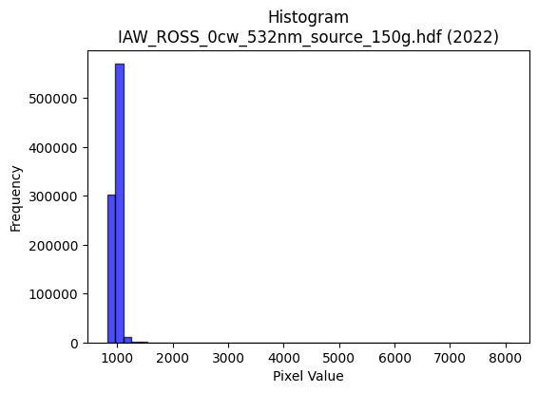
2022 | IAW_ROSS_0cw_532nm_source_150g.hdf | iaw ross | b'\x89PNG\r\n\x1a\n\x00\x00\x00\rIHDR\x00\x00\x026\x00\x00\x01\x9e\x08\x06\x00\x00\x00\x87\x11K+\x00\x00\x009tEXtSoftware\x00Matplotlib version3.9.1, https://matplotlib.org/\xd3\x19\xee!\x00\x00\x00\tpHYs\x00\x00\x0fa\x00\x00\x0fa\x01\xa8?\xa7i\x00\x00\\7IDATx\x9c\xed\xddwT\x14\xd7\xdf\x06\xf0g\xe9E\x96\xde\x8c\x80\x88X\x10;\x16\x8c\x8d\x88\xa2b7\x06;(&\xd1`\xc5\x1e\x8d\x8a)\x1a\x8dQ\x13{LD\x13\x8dJ~\x89\xb1\xa2\x04\xbb!\x16\x14{o\xd8\x10\xa2RD\xa5\xde\xf7\x0f\x0f\xf3:\xee"\x0b\xa2\xe8\xe4\xf9\x9c\xb3G\xf7\xde\xef\xce\xdc\xd9\x02\x0f3wfUB\x08\x01""""\x05\xd0+\xeb\x01\x10\x11\x11\x11\x95\x16\x06\x1b"""R\x0c\x06\x1b"""R\x0c\x06\x1b"""R\x0c\x06\x1b"""R\x0c\x06\x1b"""R\x0c\x06\x1b"""R\x0c\x06\x1b"""R\x0c\x06\x1b"""R\x0c\x06\x1b"z#U\xacX\x11!!!e=\x0c"z\xcb0\xd8\x10\xd1k\x11\x19\x19\t\x95J\x85#G\x8eh\xedo\xd9\xb2%\xbc\xbd\xbd_j\x1d[\xb7n\xc5\xb4i\xd3^j\x19D\xf4vc\xb0!\xa27\xd2\xf9\xf3\xe7\xf1\xc3\x0f?\x14\xeb1[\xb7nEDD\xc4+\x1a\x11\x11\xbd\r\x18l\x88\xe8\x8ddll\x0cCC\xc3\xb2\x1eF\xb1dff\x96\xf5\x10\x88\xfe\xf3\x18l\x88\xe8\x8d\xf4\xfc\x1c\x9b\x9c\x9c\x1cDDD\xc0\xd3\xd3\x13&&&\xb0\xb5\xb5E\xd3\xa6M\x11\x13\x13\x03\x00\x08\t\t\xc1\xc2\x85\x0b\x01\x00*\x95J\xba\x15\xc8\xcc\xcc\xc4\xe8\xd1\xa3\xe1\xe2\xe2\x02cccT\xadZ\x15\xdf|\xf3\r\x84\x10\xb2\xf5>~\xfc\x18\xc3\x87\x0f\x87\x9d\x9d\x1d,,,\xd0\xa9S\'\xdc\xbau\x0b*\x95Jv\x98k\xda\xb4iP\xa9T8s\xe6\x0cz\xf7\xee\rkkk4m\xda\x14\x00p\xe2\xc4\t\x84\x84\x84\xa0R\xa5J011\x81\x93\x93\x13\x06\x0e\x1c\x88{\xf7\xee\xc9\xd6U\xb0\x8c\x0b\x17.\xa0o\xdf\xbe\xb0\xb4\xb4\x84\xbd\xbd=>\xfb\xec3\x08!p\xe3\xc6\rt\xee\xdc\x19j\xb5\x1aNNN\x983gNi>\xc5D\x8adP\xd6\x03 \xa2\xff\x96\xb4\xb44\xfc\xfb\xef\xbf\x1a\xed999/|\xdc\xb4i\xd30c\xc6\x0c\x0c\x1a4\x08\r\x1b6Dzz:\x8e\x1c9\x82\xa3G\x8f\xa2u\xeb\xd6\xf8\xf8\xe3\x8fq\xfb\xf6m\xc4\xc4\xc4\xe0\xe7\x9f\x7f\x96=V\x08\x81N\x9d:a\xd7\xae]\x08\r\rE\x9d:u\xb0}\xfbv\x8c\x1d;\x16\xb7n\xdd\xc2\xdc\xb9s\xa5\xda\x90\x90\x10\xac_\xbf\x1e\xfd\xfa\xf5C\xe3\xc6\x8d\xb1g\xcf\x1e\x04\x06\x06\x16:\xae\x1e=z\xc0\xd3\xd3\x13_
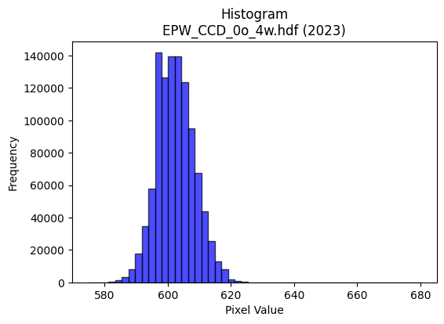
2023 | EPW_CCD_0o_4w.hdf | epw ccd | b'\x89PNG\r\n\x1a\n\x00\x00\x00\rIHDR\x00\x00\x026\x00\x00\x01\x9e\x08\x06\x00\x00\x00\x87\x11K+\x00\x00\x009tEXtSoftware\x00Matplotlib version3.9.1, https://matplotlib.org/\xd3\x19\xee!\x00\x00\x00\tpHYs\x00\x00\x0fa\x00\x00\x0fa\x01\xa8?\xa7i\x00\x00[\xc3IDATx\x9c\xed\xddwX\x14\xd7\xfe?\xf0\xf7\x02\xee\x82(Ui\x11\x91(V\xecD\x84\x88\xb1\x10A\x8d\x91h\x8c\x05k\x88F#6\x8c\x1a\x8d\xc1\x9a\xd8\x15;1\xb1&b\xbb7\x12\xaf\x05%h"*\xa2\xa0\xc4\x8e\x1d\x8dJ\x11\x84\x15B\xe7\xfc\xfe\xf0\xcb\xfcX\x97.\x02\xae\xef\xd7\xf3\xecs\xb3\xe7|v\xe6\xec\x01\xafog\xce\xcc\xc8\x84\x10\x02DDDD\x1a@\xab\xaa\x07@DDDTQ\x18l\x88\x88\x88Hc0\xd8\x10\x11\x11\x91\xc6`\xb0!"""\x8d\xc1`CDDD\x1a\x83\xc1\x86\x88\x88\x884\x06\x83\r\x11\x11\x11i\x0c\x06\x1b"""\xd2\x18\x0c6DDD\xa41\x18l\x88\xa8Zj\xd0\xa0\x01F\x8e\x1cY\xd5\xc3 \xa27\x0c\x83\r\x11U\x8am\xdb\xb6A&\x93!""\xa2\xd0\xfe.]\xba\xc0\xde\xde\xfe\x95\xf6q\xf8\xf0a\xcc\x9d;\xf7\x95\xb6ADo6\x06\x1b"\xaa\x96\xa2\xa3\xa3\xf1\xd3O?\x95\xe93\x87\x0f\x1f\xc6\xbcy\xf3^\xd3\x88\x88\xe8M\xc0`CD\xd5\x92B\xa1@\x8d\x1a5\xaaz\x18e\x92\x96\x96V\xd5C z\xeb1\xd8\x10Q\xb5\xf4\xf2\x1a\x9b\xec\xecl\xcc\x9b7\x0fvvv\xd0\xd5\xd5\x85\xa9\xa9):u\xea\x84\xe0\xe0`\x00\xc0\xc8\x91#\xb1~\xfdz\x00\x80L&\x93^\xf9\xd2\xd2\xd20u\xeaTX[[C\xa1P\xa0I\x93&X\xbe|9\x84\x10*\xfbMOO\xc7\xc4\x89\x13Q\xa7N\x1d\xd4\xae]\x1b\x1f\x7f\xfc1\x1e=z\x04\x99L\xa6r\x9ak\xee\xdc\xb9\x90\xc9d\xb8v\xed\x1a\x86\x0c\x19\x02ccct\xea\xd4\t\x00p\xe9\xd2%\x8c\x1c9\x12\xef\xbe\xfb.tuuaaa\x81\xcf?\xff\x1c\x89\x89\x89*\xfb\xca\xdf\xc6\xcd\x9b71t\xe8P\x18\x1a\x1a\xa2n\xdd\xba\xf8\xee\xbb\xef \x84\xc0\xc3\x87\x0f\xd1\xb7o_\x18\x18\x18\xc0\xc2\xc2\x02+V\xac\xa8\xc8)&\xd2H:U=\x00"z\xbb\xa4\xa4\xa4\xe0\xe9\xd3\xa7j\xed\xd9\xd9\xd9\xc5~n\xee\xdc\xb9X\xb4h\x11\xbe\xf8\xe2\x0bt\xe8\xd0\x01J\xa5\x12\x11\x11\x11\xb8p\xe1\x02>\xfc\xf0C|\xf9\xe5\x97x\xfc\xf81\x82\x83\x83\xf1\xcb/\xbf\xa8|V\x08\x81\x8f?\xfe\x18\'N\x9c\x80\x97\x97\x17\xda\xb4i\x83\xa3G\x8fb\xda\xb4ix\xf4\xe8\x11V\xadZ%\xd5\x8e\x1c9\x12{\xf7\xee\xc5\xb0a\xc3\xd0
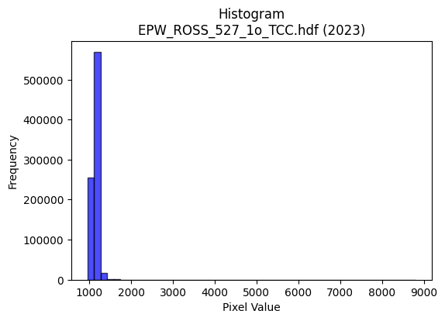
2023 | EPW_ROSS_527_1o_TCC.hdf | epw ross | b'\x89PNG\r\n\x1a\n\x00\x00\x00\rIHDR\x00\x00\x02>\x00\x00\x01\x9e\x08\x06\x00\x00\x00\x94\xc6\x0b\xdf\x00\x00\x009tEXtSoftware\x00Matplotlib version3.9.1, https://matplotlib.org/\xd3\x19\xee!\x00\x00\x00\tpHYs\x00\x00\x0fa\x00\x00\x0fa\x01\xa8?\xa7i\x00\x00U\xbdIDATx\x9c\xed\xdd{\\\xcf\xf7\xff?\xfe\xdb\xab\xc3\xab\xa3W\x11\x95\x1c*\xe7\x11!$\xc3\x86V\xa39\xcfB\x08\xb1\xb1\x98d\x8c\xf1\x16f\xcbx\xcf\xd8\x1b\xd9f\x93\xcd\xb9}\x1c6\x87h9\xcd4\x87\xc8i\x84D,\x1dP\xbd\x12:>~\x7f\xf8\xf5\xfczzE\x07\xa5\xda\xf3v\xbd\\^\x97\xad\xc7\xf3\xfez<\xef\xcf^\xd4\xcd\xf3\xa8\x12B\x08\x10\x11\x11\x11)\x80^e7@DDD\xf4\xaa0\xf8\x10\x11\x11\x91b0\xf8\x10\x11\x11\x91b0\xf8\x10\x11\x11\x91b0\xf8\x10\x11\x11\x91b0\xf8\x10\x11\x11\x91b0\xf8\x10\x11\x11\x91b0\xf8\x10\x11\x11\x91b0\xf8\x10\x11\x11\x91b0\xf8\x10Q\x95\xe4\xe0\xe0\x80\xd1\xa3GWv\x1bD\xf4/\xc3\xe0CD\xafDhh(T*\x15N\x9d:U\xe4\xf27\xdf|\x13NNN/\xb5\x8e={\xf6`\xde\xbcy/5\x07\x11\xfd\xbb1\xf8\x10Q\x95\x14\x1b\x1b\x8b\xef\xbf\xff\xbeT\xef\xd9\xb3g\x0f\xe6\xcf\x9f_A\x1d\x11\xd1\xbf\x01\x83\x0f\x11UIFFF044\xac\xec6J%++\xab\xb2[ \xa2b0\xf8\x10Q\x95\xf4\xec9>\xb9\xb9\xb9\x98?\x7f>\x9a6m\ncccXYY\xa1k\xd7\xae\x88\x88\x88\x00\x00\x8c\x1e=\x1a+W\xae\x04\x00\xa8T*\xe9U(++\x0b\xd3\xa6MC\x83\x06\r`dd\x84\xe6\xcd\x9b\xe3\xbf\xff\xfd/\x84\x10\xb2\xf5>z\xf4\x08\x1f}\xf4\x11j\xd7\xae\x8d\x1a5j\xa0_\xbf~\xf8\xe7\x9f\x7f\xa0R\xa9d\x87\xd1\xe6\xcd\x9b\x07\x95J\x85\xbf\xff\xfe\x1b\xc3\x87\x0fG\xcd\x9a5\xd1\xb5kW\x00\xc0\xb9s\xe70z\xf4h4j\xd4\x08\xc6\xc6\xc6\xb0\xb5\xb5\xc5\xd8\xb1cq\xef\xde=\xd9\xba\n\xe7\xb8r\xe5\nF\x8c\x18\x01\x0b\x0b\x0b\xd4\xa9S\x07\xff\xf9\xcf\x7f \x84\xc0\xad[\xb7\xd0\xbf\x7f\x7fh4\x1a\xd8\xda\xda\xe2\xab\xaf\xbe*\xcfo1\x91"\x19Tv\x03D\xa4,\x19\x19\x19\xb8{\xf7\xae\xcexnn\xee\x0b\xdf7o\xde<\x04\x07\x07c\xdc\xb8q\xe8\xd4\xa9\x13\xb4Z-N\x9d:\x85\xd3\xa7O\xe3\xad\xb7\xde\xc2\x07\x1f|\x80\xc4\xc4DDDD\xe0\xe7\x9f\x7f\x96\xbdW\x08\x81~\xfd\xfa\xe1\xe0\xc1\x83\xf0\xf3\xf3C\xdb\xb6m\xb1o\xdf>L\x9f>\x1d\xff\xfc\xf3\x0f\xbe\xfe\xfak\xa9v\xf4
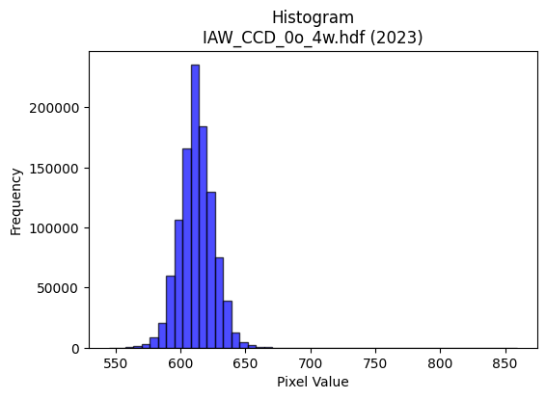
2023 | IAW_CCD_0o_4w.hdf | iaw ccd | b'\x89PNG\r\n\x1a\n\x00\x00\x00\rIHDR\x00\x00\x026\x00\x00\x01\x9e\x08\x06\x00\x00\x00\x87\x11K+\x00\x00\x009tEXtSoftware\x00Matplotlib version3.9.1, https://matplotlib.org/\xd3\x19\xee!\x00\x00\x00\tpHYs\x00\x00\x0fa\x00\x00\x0fa\x01\xa8?\xa7i\x00\x00N\'IDATx\x9c\xed\xdd}\\\xcdw\xff\x07\xf0\xd7\xe9\xe6\x9cn\xa8\xa4RM\x92\xfb\x9brO2\x8ci*]\x08\x97\xcbM\x08\x8d1\x0c\xb9\xd9\xec&\xf7c\x8c\xb1\xcd\xd8lj\xee\x86633w]\x19Bnjr7BR\xb9\x89V\xea(\x9c\xee>\xbf?\xfc\xfa^\x8eS:%\xa5\xaf\xd7\xf3\xf18\x8fk\xe7\xfby\x9f\xefy\x9fO9\xbd\xae\xef\xf9|\xbfG!\x84\x10 """\x92\x01\x83\xcan\x80\x88\x88\x88\xa8\xbc0\xd8\x10\x11\x11\x91l0\xd8\x10\x11\x11\x91l0\xd8\x10\x11\x11\x91l0\xd8\x10\x11\x11\x91l0\xd8\x10\x11\x11\x91l0\xd8\x10\x11\x11\x91l0\xd8\x10\x11\x11\x91l0\xd8\x10\x11\x11\x91l0\xd8\x10\xd1K\xa9n\xdd\xba\x189rde\xb7ADU\x0c\x83\r\x11U\x88\xd0\xd0P(\x14\nDGG\x179\xde\xad[7\xb8\xba\xba>\xd7s\xec\xde\xbd\x1bs\xe6\xccy\xae}\x10Q\xd5\xc6`CD/\xa5\xb8\xb88\xac]\xbb\xb6T\x8f\xd9\xbd{7\xe6\xce\x9d\xfb\x82:"\xa2\xaa\x80\xc1\x86\x88^J*\x95\n\xc6\xc6\xc6\x95\xddF\xa9dggWv\x0bD\xaf<\x06\x1b"z)=\xbd\xc6&77\x17s\xe7\xceE\xc3\x86\rabb\x82\x9a5k\xa2s\xe7\xce\x08\x0f\x0f\x07\x00\x8c\x1c9\x12\xabV\xad\x02\x00(\x14\n\xe9V(;;\x1b\xd3\xa6M\x83\x93\x93\x13T*\x15\x1a7n\x8c\xcf?\xff\x1cB\x08\xad\xe7}\xf8\xf0!\xde{\xef=\xd8\xd8\xd8\xa0z\xf5\xea\xe8\xd3\xa7\x0fn\xde\xbc\t\x85B\xa1\xf51\xd7\x9c9s\xa0P(\xf0\xf7\xdf\x7fc\xe8\xd0\xa1\xa8Q\xa3\x06:w\xee\x0c\x008{\xf6,F\x8e\x1c\x89z\xf5\xea\xc1\xc4\xc4\x04\xf6\xf6\xf6\x18=z4\xd2\xd2\xd2\xb4\x9e\xabp\x1f\x97/_\xc6\xb0a\xc3`ii\t[[[|\xf2\xc9\'\x10B 99\x19}\xfb\xf6\x85\x85\x85\x05\xec\xed\xed\xb1l\xd9\xb2\xf2\x9cb"Y2\xaa\xec\x06\x88\xe8\xd5\x92\x99\x99\x89\x7f\xfe\xf9Gg{nn\xee3\x1f7g\xce\x1c,Z\xb4\x08o\xbf\xfd6:t\xe8\x00\xb5Z\x8d\xe8\xe8h\xfc\xf5\xd7_x\xeb\xad\xb7\xf0\xce;\xef\xe0\xd6\xad[\x08\x0f\x0f\xc7\x86\r\x1b\xb4\x1e+\x84@\x9f>}\xf0\xe7\x9f\x7f"00\x10\xadZ\xb5\xc2\xbe}\xfb0c\xc6\x0c\xdc\xbcy\x13_|\xf1\x85T;r\xe4Hl\xdb\xb6\r\xc3\x87\x0fG\xc7\x8e\x1dq\xe8\xd0!\xf8
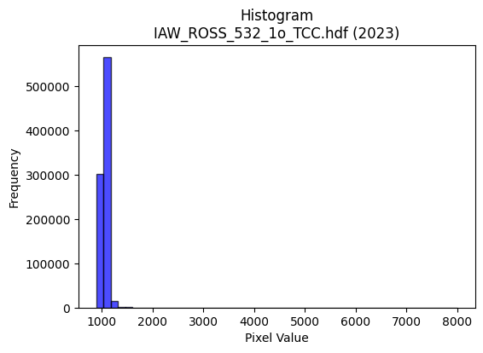
2023 | IAW_ROSS_532_1o_TCC.hdf | iaw ross | b'\x89PNG\r\n\x1a\n\x00\x00\x00\rIHDR\x00\x00\x026\x00\x00\x01\x9e\x08\x06\x00\x00\x00\x87\x11K+\x00\x00\x009tEXtSoftware\x00Matplotlib version3.9.1, https://matplotlib.org/\xd3\x19\xee!\x00\x00\x00\tpHYs\x00\x00\x0fa\x00\x00\x0fa\x01\xa8?\xa7i\x00\x00U^IDATx\x9c\xed\xddyXTe\xff?\xf0\xf7\xb0\xaf\x03\x08\x02\x92\x82\x88[\x88\xe2\x82\x0b&\x16IR\x92\xbb\x86K\n\x8a\x95\x86&b\x9a\xa6\x89\xda\x82\x8f\xb6h\x8f\x8a\x95\t\x95;=.\xb9\xa1\x04\xee\x91\x0b\x8a\xbb\xa8\x88b\xe9\x08\xa90\x888 \xdc\xbf?\xfcq\xbe\x8e\x83\xb2\x88\x0e\x1d\xdf\xaf\xeb\x9a\xab\xe6\xdc\x9f9\xe7s\xcf(\xbc=\xdb(\x84\x10\x02DDDD2`\xa0\xef\x06\x88\x88\x88\x88j\n\x83\r\x11\x11\x11\xc9\x06\x83\r\x11\x11\x11\xc9\x06\x83\r\x11\x11\x11\xc9\x06\x83\r\x11\x11\x11\xc9\x06\x83\r\x11\x11\x11\xc9\x06\x83\r\x11\x11\x11\xc9\x06\x83\r\x11\x11\x11\xc9\x06\x83\r\x11\x11\x11\xc9\x06\x83\r\x11\xd5J\r\x1b6Dhh\xa8\xbe\xdb \xa2\x7f\x19\x06\x1b"z&\xe2\xe2\xe2\xa0P(p\xf8\xf0\xe1r\xc7_y\xe5\x15xyy=\xd16\xb6n\xdd\x8a\x993g>\xd1:\x88\xe8\xdf\x8d\xc1\x86\x88j\xa5\xf4\xf4t\xfc\xf0\xc3\x0fUz\xcd\xd6\xad[1k\xd6\xac\xa7\xd4\x11\x11\xfd\x1b0\xd8\x10Q\xaddjj\nccc}\xb7Q%\x05\x05\x05\xfan\x81\xe8\xb9\xc7`CD\xb5\xd2\xc3\xe7\xd8\x14\x17\x17c\xd6\xacYh\xd2\xa4\t\xcc\xcc\xcc`oo\x8f.]\xba 11\x11\x00\x10\x1a\x1a\x8aE\x8b\x16\x01\x00\x14\n\x85\xf4(SPP\x80\x89\x13\'\xa2A\x83\x06055E\xb3f\xcd\xf0\xe5\x97_B\x08\xa1\xb5\xdd\xc2\xc2B|\xf0\xc1\x07ppp\x80\xb5\xb55z\xf5\xea\x85\xbf\xff\xfe\x1b\n\x85B\xeb0\xd7\xcc\x993\xa1P(p\xfa\xf4i\x0c\x192\x04vvv\xe8\xd2\xa5\x0b\x00\xe0\xf8\xf1\xe3\x08\r\rE\xa3F\x8d`ff\x06ggg\x8c\x1c9\x127n\xdc\xd0\xdaV\xd9:\xce\x9d;\x87\xb7\xdf~\x1b666\xa8[\xb7.>\xf9\xe4\x13\x08!p\xe5\xca\x15\xf4\xee\xdd\x1bJ\xa5\x12\xce\xce\xce\xf8\xea\xab\xafj\xf2-&\x92%#}7@D\xcf\x97\xbc\xbc<\xfc\xf3\xcf?:\xcb\x8b\x8b\x8b\x1f\xfb\xba\x993g"::\x1a\xa3F\x8dB\x87\x0e\x1d\xa0V\xabq\xf8\xf0a\x1c9r\x04\xaf\xbd\xf6\x1a\xde{\xef=\\\xbdz\x15\x89\x89\x89\xf8\xe5\x97_\xb4^+\x84@\xaf^\xbd\xb0s\xe7N\x84\x85\x85\xa1u\xeb\xd6\xd8\xbe};&M\x9a\x84\xbf\xff\xfe\x1b\xdf|
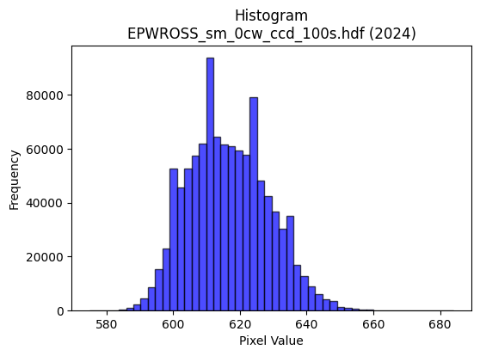
2024 | EPWROSS_sm_0cw_ccd_100s.hdf | epw ccd | b'\x89PNG\r\n\x1a\n\x00\x00\x00\rIHDR\x00\x00\x02.\x00\x00\x01\x9e\x08\x06\x00\x00\x00\xb3h\x8a7\x00\x00\x009tEXtSoftware\x00Matplotlib version3.9.1, https://matplotlib.org/\xd3\x19\xee!\x00\x00\x00\tpHYs\x00\x00\x0fa\x00\x00\x0fa\x01\xa8?\xa7i\x00\x00X\xc3IDATx\x9c\xed\xddwX\x14\xd7\xfb6\xf0{i\xcb\x82\x14A\x8a\x04D\xec\x05\xc5X@\x8cXQ\x8c&\xd6\x18{%\x1a\r\xf6\x12MLT4\xc6\xae\x18\x1b\xd1D,\x89\xb1}cI\xacX\x125\xb6\x88&\xc6\x18\x11\x1bb\xa1\x88\xe0\n"m\xcf\xfb\x87/\xf3sY\xca\xb2"0z\x7f\xaek\xaf\x84s\x9e\x9d9{D\xb8\x9d93\xa3\x10B\x08\x10\x11\x11\x11\xc9\x80Qi\x0f\x80\x88\x88\x88H_\x0c.DDD$\x1b\x0c.DDD$\x1b\x0c.DDD$\x1b\x0c.DDD$\x1b\x0c.DDD$\x1b\x0c.DDD$\x1b\x0c.DDD$\x1b\x0c.DDD$\x1b\x0c.DT\xe2*W\xae\x8c\xc1\x83\x07\x97\xf60\x88H\x86\x18\\\x88\xe8\xa5\xad_\xbf\x1e\n\x85\x02\xe7\xcf\x9f\xcf\xb3\xbfU\xabV\xf0\xf4\xf4|\xa9}\xec\xdb\xb7\x0f3g\xce|\xa9m\x10\x91\xfc1\xb8\x10Q\x89\x8b\x8c\x8c\xc4\xda\xb5k\x8b\xf4\x9e}\xfb\xf6!88\xf8\x15\x8d\x88\x88\xe4\x82\xc1\x85\x88J\x9cR\xa9\x84\xa9\xa9ii\x0f\xa3HRSSK{\x08D\x04\x06\x17"*\x05\xb9\xd7\xb8dff"88\x18\xd5\xabW\x87\xb9\xb99\xec\xed\xed\xd1\xbcys\x84\x87\x87\x03\x00\x06\x0f\x1e\x8c\x95+W\x02\x00\x14\n\x85\xf4\xca\x91\x9a\x9a\x8a\x89\x13\'\xc2\xcd\xcd\rJ\xa5\x125k\xd6\xc4\xa2E\x8b \x84\xd0\xdaoZZ\x1a\xc6\x8c\x19\x83\n\x15*\xc0\xca\xca\n\x9d;w\xc6\xbd{\xf7\xa0P(\xb4NC\xcd\x9c9\x13\n\x85\x02W\xae\\A\xdf\xbe}Q\xbe|y4o\xde\x1c\x00p\xe9\xd2%\x0c\x1e<\x18U\xaaT\x81\xb9\xb99\x9c\x9d\x9d1t\xe8P$&&j\xed+g\x1b\xd7\xae]C\xff\xfe\xfdacc\x03\x07\x07\x07|\xf9\xe5\x97\x10B &&\x06]\xbat\x81\xb5\xb55\x9c\x9d\x9d\xb1x\xf1\xe2\xe2\x9cb\xa2\xd7\x96Ii\x0f\x80\x88^\x1f\x8f\x1f?\xc6\xc3\x87\x0fu\xda333\x0b|\xdf\xcc\x9931w\xee\\|\xf4\xd1G\xf0\xf6\xf6\x86Z\xad\xc6\xf9\xf3\xe7q\xe1\xc2\x05\xb4k\xd7\x0e\x1f\x7f\xfc1\xee\xdf\xbf\x8f\xf0\xf0pl\xda\xb4I\xeb\xbdB\x08t\xee\xdc\x19\xc7\x8e\x1dC`` \x1a4h\x80\x83\x07\x0fb\xf2\xe4\xc9\xb8w\xef\x1e\x96.]*\xd5\x0e\x1e<\x18\xdb\xb6m\xc3\x80\x01\x03\xd0\xb4iS\xfc\xfe\xfb\xef\xe8\xd4\xa9S\xbe\xe3\xea\xd9\xb3\'\xaaW\xaf\x

2024 | EPW_2w_0cw_ccd_100s.hdf | epw ccd | b'\x89PNG\r\n\x1a\n\x00\x00\x00\rIHDR\x00\x00\x02.\x00\x00\x01\x9e\x08\x06\x00\x00\x00\xb3h\x8a7\x00\x00\x009tEXtSoftware\x00Matplotlib version3.9.1, https://matplotlib.org/\xd3\x19\xee!\x00\x00\x00\tpHYs\x00\x00\x0fa\x00\x00\x0fa\x01\xa8?\xa7i\x00\x00T\xcfIDATx\x9c\xed\xddwX\x14W\xff6\xf0{\x01Y\x10)\x82\x14\x89\x88\xd8ETl F\xac(\x96X\xa2\x8f\xd1\x88\x1dcb\xec-\xeac\xa2b\x89\xbd\xc5\x9a\xa2\xa0&\xc6\x92\xa2>v\x82&\xa2b\xc3\xdeQ\x11\xb1P\x02\xe2\n"m\xcf\xfb\x87?\xe6u]\xca\xb2R\x1c\xb9?\xd7\xb5W\xb2\xe7|w\xe6\xec\xb1p;sfF!\x84\x10 """\x92\x01\x83\x92\x1e\x00\x11\x11\x11\x91\xae\x18\\\x88\x88\x88H6\x18\\\x88\x88\x88H6\x18\\\x88\x88\x88H6\x18\\\x88\x88\x88H6\x18\\\x88\x88\x88H6\x18\\\x88\x88\x88H6\x18\\\x88\x88\x88H6\x18\\\x88\x88\x88H6\x18\\\x88\xa8\xd8U\xa9R\x05\x83\x07\x0f.\xe9a\x10\x91\x0c1\xb8\x10\xd1[\x0b\n\n\x82B\xa1\xc0\xb9s\xe7r\xeco\xdd\xba5\xdc\xdc\xdc\xdej\x1f\xfb\xf7\xef\xc7\xacY\xb3\xdej\x1bD$\x7f\x0c.DT\xecn\xdd\xba\x85\x1f\x7f\xfc\xb1@\x9f\xd9\xbf\x7f?\x02\x02\x02\x8ahDD$\x17\x0c.DT\xec\x94J%\xca\x94)S\xd2\xc3(\x90\x94\x94\x94\x92\x1e\x02\x11\x81\xc1\x85\x88J\xc0\x9bk\\222\x10\x10\x10\x80\x1a5j\xc0\xc4\xc4\x04666h\xd1\xa2\x05\x82\x83\x83\x01\x00\x83\x07\x0f\xc6\x9a5k\x00\x00\n\x85BzeKII\xc1\xc4\x89\x13\xe1\xe4\xe4\x04\xa5R\x89Z\xb5ja\xc9\x92%\x10Bh\xec755\x15c\xc6\x8cA\x85\n\x15`nn\x8en\xdd\xba\xe1\xd1\xa3GP(\x14\x1a\xa7\xa1f\xcd\x9a\x05\x85B\x81\xeb\xd7\xaf\xa3_\xbf~(_\xbe<Z\xb4h\x01\x00\xb8|\xf92\x06\x0f\x1e\x8c\xaaU\xab\xc2\xc4\xc4\x04\x0e\x0e\x0e\x18:t(\x12\x12\x124\xf6\x95\xbd\x8d\xdb\xb7o\xa3\x7f\xff\xfe\xb0\xb4\xb4\x84\xad\xad-\xbe\xf9\xe6\x1b\x08!\x10\x1d\x1d\x8d\xee\xdd\xbb\xc3\xc2\xc2\x02\x0e\x0e\x0eX\xbatiaN1\xd1{\xcb\xa8\xa4\x07@D\xef\x8fg\xcf\x9e\xe1\xdf\x7f\xff\xd5j\xcf\xc8\xc8\xc8\xf3s\xb3f\xcd\xc2\xfc\xf9\xf31l\xd80xxx@\xa5R\xe1\xdc\xb9s8\x7f\xfe<\xda\xb7o\x8f\xcf?\xff\x1c\x8f\x1f?Fpp0\xb6l\xd9\xa2\xf1Y!\x04\xbau\xeb\x86\xa3G\x8f\xc2\xdf\xdf\x1f\xee\xee\xee8t\xe8\x10&O\x9e\x8cG\x8f\x1ea\xf9\xf2\xe5R\xed\xe0\xc1\x83\xb1c\xc7\x0e\x0c\x180\x
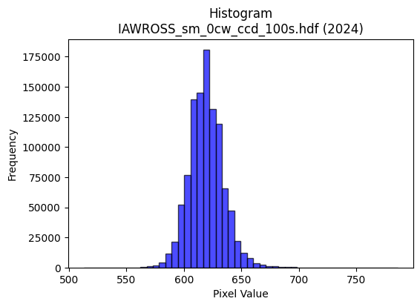
2024 | IAWROSS_sm_0cw_ccd_100s.hdf | iaw ccd | b'\x89PNG\r\n\x1a\n\x00\x00\x00\rIHDR\x00\x00\x026\x00\x00\x01\x9e\x08\x06\x00\x00\x00\x87\x11K+\x00\x00\x009tEXtSoftware\x00Matplotlib version3.9.1, https://matplotlib.org/\xd3\x19\xee!\x00\x00\x00\tpHYs\x00\x00\x0fa\x00\x00\x0fa\x01\xa8?\xa7i\x00\x00auIDATx\x9c\xed\xdd{|\x0cg\xfb?\xf0\xcf&\xb1\x9bM\xe4|NED\xc41A\x9d\xd2\xb4\xceB\x90\xaaS\xd5Y\x90R\x1a\x8a(\xaaU\x04-\x8d\x07\xa1T\xaa\xad\xa86(}T\xfb8GT\x9dR$\x95**H#Q\xb2\xa4\x11V\x82\x1c\xef\xdf\x1f\xfde\xbe\xc6n\x8e"a}\xde\xaf\xd7\xbc\x9a\xbd\xefkf\xaf\xb9m7Wf\xee\x99Q\x08!\x04\x88\x88\x88\x88\x0c\x80QM\'@DDDTUX\xd8\x10\x11\x11\x91\xc1`aCDDD\x06\x83\x85\r\x11\x11\x11\x19\x0c\x166DDDd0X\xd8\x10\x11\x11\x91\xc1`aCDDD\x06\x83\x85\r\x11\x11\x11\x19\x0c\x166DDDd0X\xd8\x10\xd1S\xa9^\xbdz\x18=ztM\xa7AD\xcf\x18\x166DT-6l\xd8\x00\x85B\x81\xf8\xf8x\xbd\xfd\x9d;w\x86\xb7\xb7\xf7c\xbd\xc7\xee\xdd\xbb1\x7f\xfe\xfc\xc7\xda\x06\x11=\xdbX\xd8\x10\xd1S)))\t_|\xf1E\x85\xd6\xd9\xbd{7\xc2\xc2\xc2\x9ePFD\xf4,`aCDO%\x95J\x85Z\xb5j\xd5t\x1a\x15\x92\x93\x93S\xd3)\x10=\xf7X\xd8\x10\xd1S\xe9\xd196\xf9\xf9\xf9\x08\x0b\x0b\x83\x97\x97\x17LMMagg\x87\xf6\xed\xdb#&&\x06\x000z\xf4h\xacY\xb3\x06\x00\xa0P(\xa4\xa5XNN\x0e\xa6O\x9f\x0e777\xa8T*4j\xd4\x08\xff\xf9\xcf\x7f \x84\x90\xbd\xef\xfd\xfb\xf7\xf1\xce;\xef\xc0\xde\xde\x1e\x16\x16\x16x\xed\xb5\xd7p\xed\xda5(\x14\n\xd9i\xae\xf9\xf3\xe7C\xa1P\xe0\xfc\xf9\xf3\x186l\x18lll\xd0\xbe}{\x00\xc0\x993g0z\xf4h\xd4\xaf_\x1f\xa6\xa6\xa6pvv\xc6\xd8\xb1c\x91\x99\x99){\xaf\xe2m\\\xbcx\x11#F\x8c\x80\x95\x95\x15\x1c\x1c\x1c\xf0\xe1\x87\x1fB\x08\x81\xabW\xaf\xa2o\xdf\xbe\xb0\xb4\xb4\x84\xb3\xb33\x96-[V\x95CLd\x90Lj:\x01"z\xbe\xdc\xb9s\x07\xff\xfc\xf3\x8fN{~~~\xa9\xeb\xcd\x9f?\x1f\x8b\x17/\xc6\x9bo\xbe\x89v\xed\xdaA\xab\xd5">>\x1e\xbf\xfd\xf6\x1b\xbaw\xef\x8e\xb7\xdez\x0b\xd7\xaf_GLL\x0c\xbe\xf9\xe6\x1b\xd9\xbaB\x08\xbc\xf6\xdak\xf8\xf9\xe7\x9f\x11\x1c\x1c\x8c\x96-[b\xdf\xbe}\x981c\x06\xae]\xbb\x86\x15+VH\xb1\xa3G\x8f\xc6\xd6\xad[1r\xe4H\xbc\xf4\xd2K\xf8\xe5\x97_\x10\x18\x18Xb^\x83\x06\r\x82\x97\x97\x17>\xfe\xf8c\x
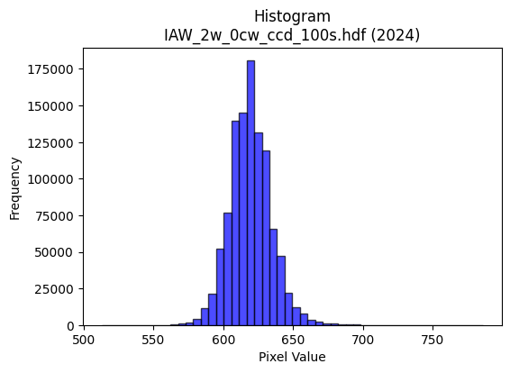
2024 | IAW_2w_0cw_ccd_100s.hdf | iaw ccd | b'\x89PNG\r\n\x1a\n\x00\x00\x00\rIHDR\x00\x00\x026\x00\x00\x01\x9e\x08\x06\x00\x00\x00\x87\x11K+\x00\x00\x009tEXtSoftware\x00Matplotlib version3.9.1, https://matplotlib.org/\xd3\x19\xee!\x00\x00\x00\tpHYs\x00\x00\x0fa\x00\x00\x0fa\x01\xa8?\xa7i\x00\x00]\x96IDATx\x9c\xed\xddy\\\x15e\xff?\xfe\xd7\x019\x87E\xf6\xed@""\xe2\njn\x84\x89J\x92\xa0|\xca-sKQQ\xb3p\xc5\xd4,CPK\xd3\xdb\xad\xf4\x96\xac\x84,I\xa3\xbb\xaco\x9a\x89\x98\xb9\xe1\x02i\xa6\x16!"Xr\x94\x1b\xc5#\xa8\xac\xd7\xef\x8f~\xcc\xedt\x0e\xab,z|=\x1f\x8fy\xe4\\\xd7{\xe6\xbc\xe7\x92\x0eog\xae\x99Q\x08!\x04\x88\x88\x88\x88\x0c\x80QS\'@DDDT_X\xd8\x10\x11\x11\x91\xc1`aCDDD\x06\x83\x85\r\x11\x11\x11\x19\x0c\x166DDDd0X\xd8\x10\x11\x11\x91\xc1`aCDDD\x06\x83\x85\r\x11\x11\x11\x19\x0c\x166DDDd0X\xd8\x10\xd1C\xa9U\xabV\x988qbS\xa7AD\x8f\x18\x166D\xd4(\xe2\xe2\xe2\xa0P(\x90\x92\x92\xa2\xb7\xbf\x7f\xff\xfe\xf0\xf6\xf6~\xa0\xcf\xd8\xb3g\x0f\xa2\xa2\xa2\x1eh\x1fD\xf4hcaCD\x0f\xa5\xb4\xb44|\xf8\xe1\x87\xb5\xdaf\xcf\x9e=\x88\x8e\x8en\xa0\x8c\x88\xe8Q\xc0\xc2\x86\x88\x1eJ*\x95\n&&&M\x9dF\xad\x14\x16\x166u\nD\x8f=\x166D\xf4P\xfa\xe7\x1c\x9b\x92\x92\x12DGG\xc3\xcb\xcb\x0b\xa6\xa6\xa6\xb0\xb7\xb7G\x9f>}\x90\x98\x98\x08\x00\x988q"6m\xda\x04\x00P(\x14\xd2R\xa1\xb0\xb0\x10\xf3\xe6\xcd\x83\x9b\x9b\x1bT*\x15\xda\xb5k\x87\x7f\xfd\xeb_\x10B\xc8>\xf7\xee\xdd\xbb\x985k\x16\x1c\x1c\x1c`ii\x89\xe7\x9f\x7f\x1e\x7f\xfd\xf5\x17\x14\n\x85\xec2WTT\x14\x14\n\x05.\\\xb8\x80\xb1c\xc7\xc2\xd6\xd6\x16}\xfa\xf4\x01\x00\x9c={\x16\x13\'ND\xeb\xd6\xadajj\n\xb5Z\x8d\xc9\x93\'#//O\xf6Y\x15\xfb\xf8\xe3\x8f?\xf0\xd2K/\xc1\xda\xda\x1a\x8e\x8e\x8ex\xeb\xad\xb7 \x84\xc0\x95+W0d\xc8\x10XYYA\xadVc\xcd\x9a5\xf59\xc4D\x06\xa9YS\'@D\x8f\x97[\xb7n\xe1\xbf\xff\xfd\xafN{III\x95\xdbEEEa\xc5\x8a\x15\x982e\nz\xf5\xea\x05\xadV\x8b\x94\x94\x14\xfc\xfc\xf3\xcfx\xf6\xd9g\xf1\xf2\xcb/\xe3\xea\xd5\xabHLL\xc4\xa7\x9f~*\xdbV\x08\x81\xe7\x9f\x7f\x1e?\xfe\xf8#\xc2\xc2\xc2\xd0\xb5kW\xfc\xf0\xc3\x0f\x98?\x7f>\xfe\xfa\xeb/\xac[\xb7N\x8a\x9d8q"\xbe\xf8\xe2\x0b\x8c\x1f?\x1eO=\xf5\x14~\xfa\x

